通常プラン
基本設計書(UI) |  | 機能 |  |  | 作成者 | 作成日 | 更新者 | 更新日
 |  | 04-06_Link (クライアント・通常プラン) |  |  | 藤原 | 2025-09-22 | 藤原 | 2026-06-23

処理概要
 | 対象検証履歴のLink結果を一覧表示する

画面イメージ(screen image)

 | 【リンクエラー】

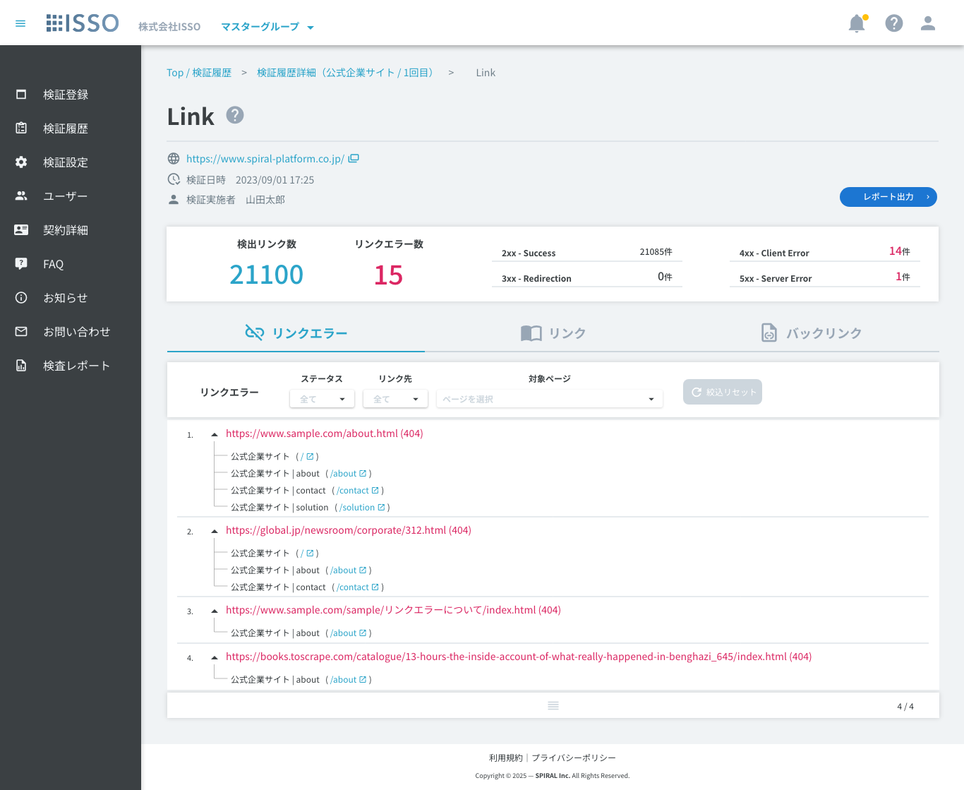

 | 【リンク】 [Edit #7751 - 2026/6/11]

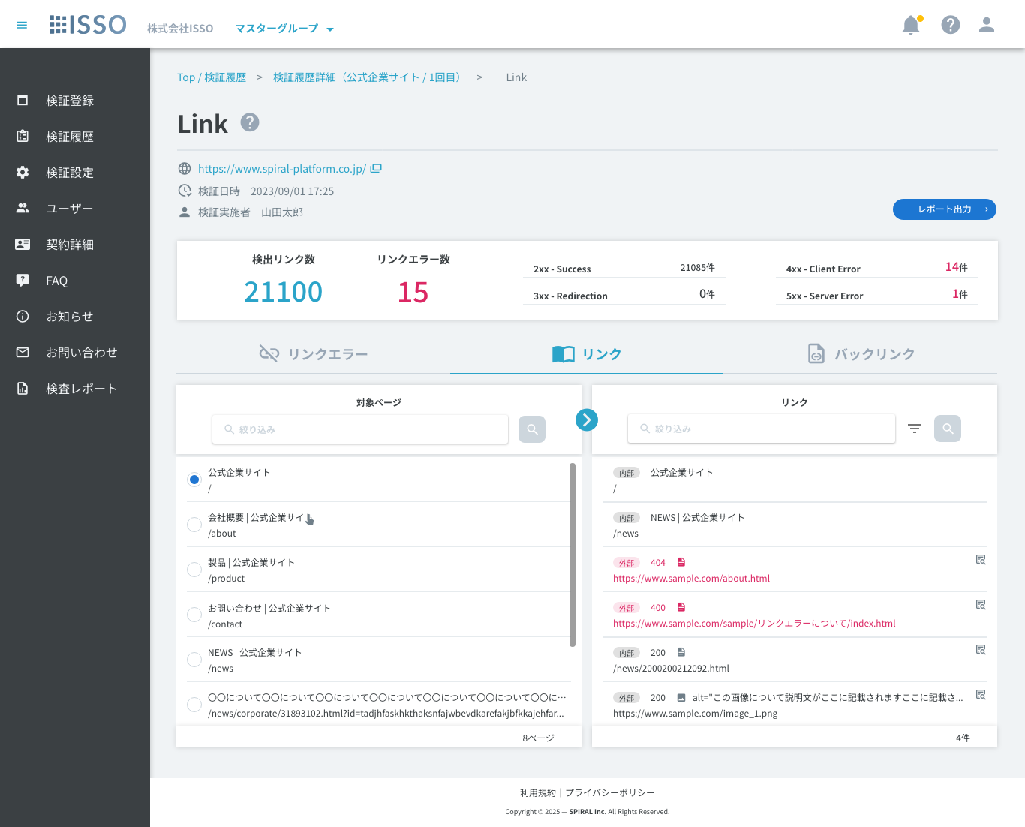

 | 【リンク_フィルター】
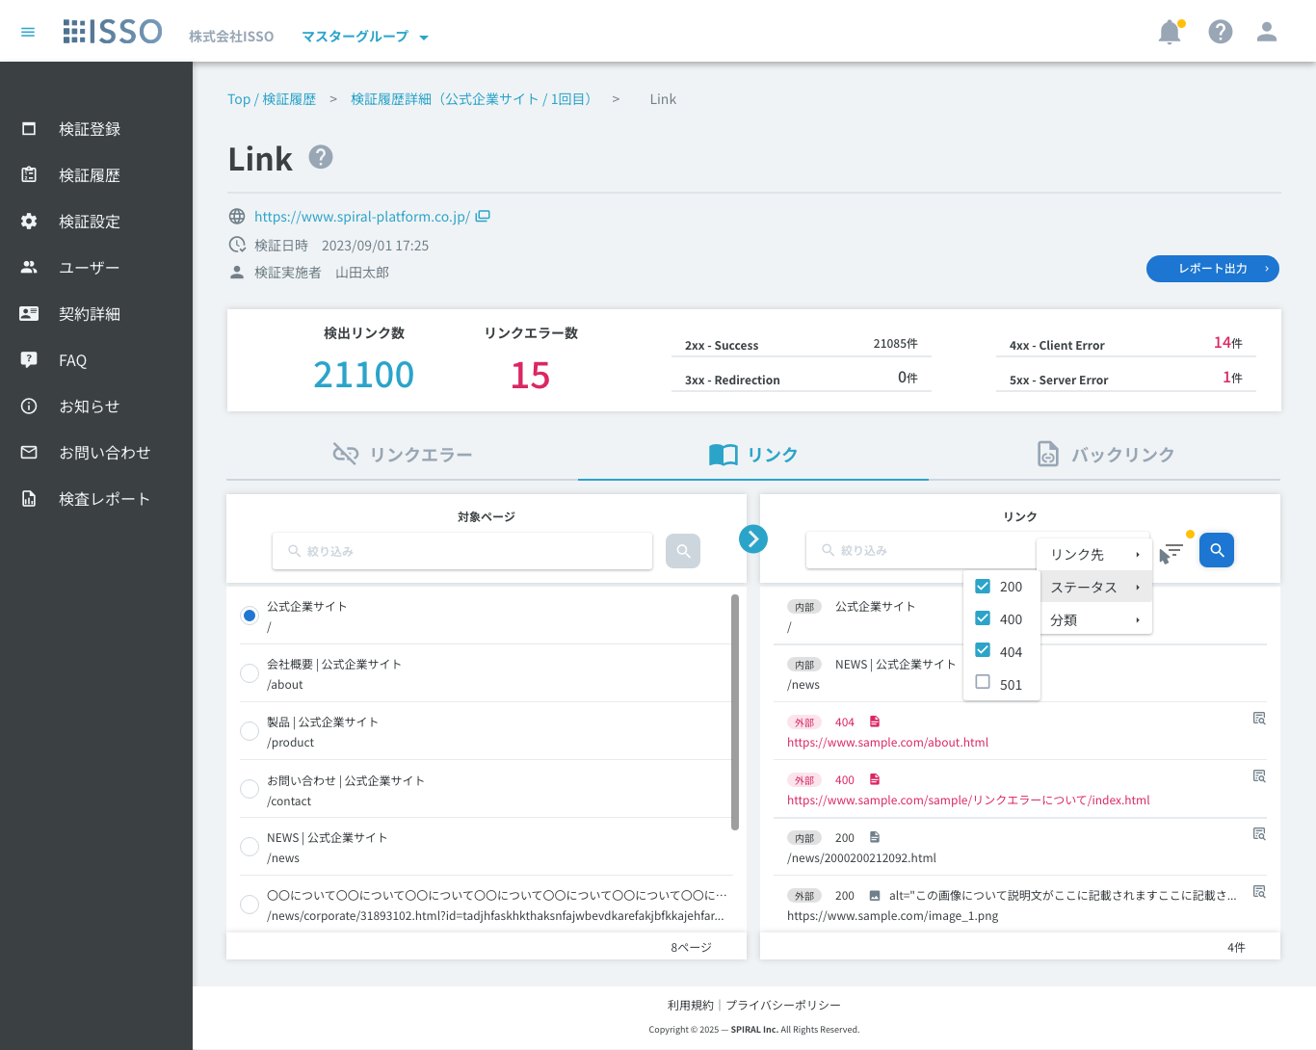

 | 【リンク_フィルター_分類_ソースコード】 [Edit #7772 - 2026/6/23]
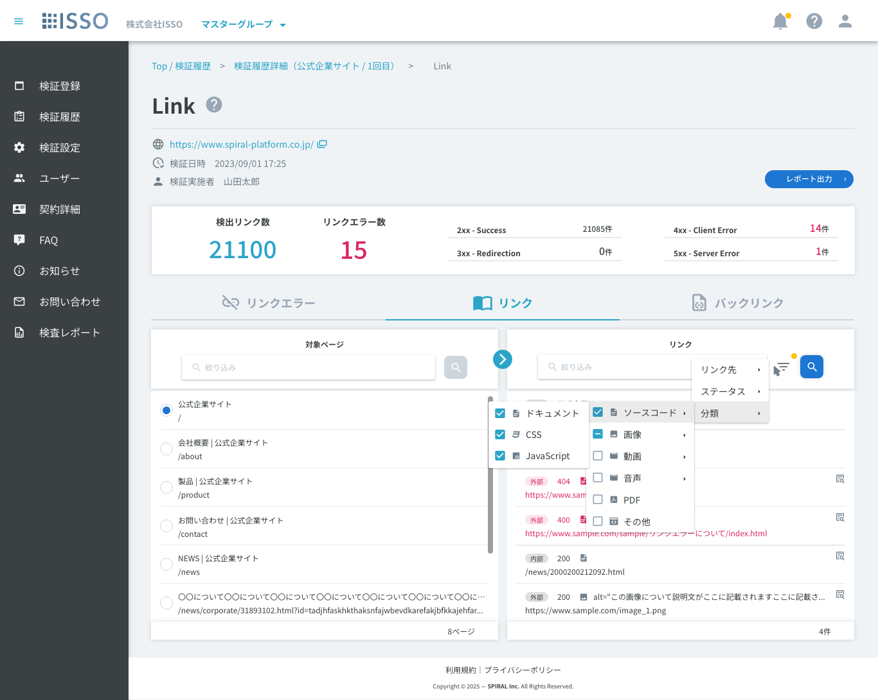

 | 【リンク_フィルター_分類_画像】 [Edit #7772 - 2026/6/23]
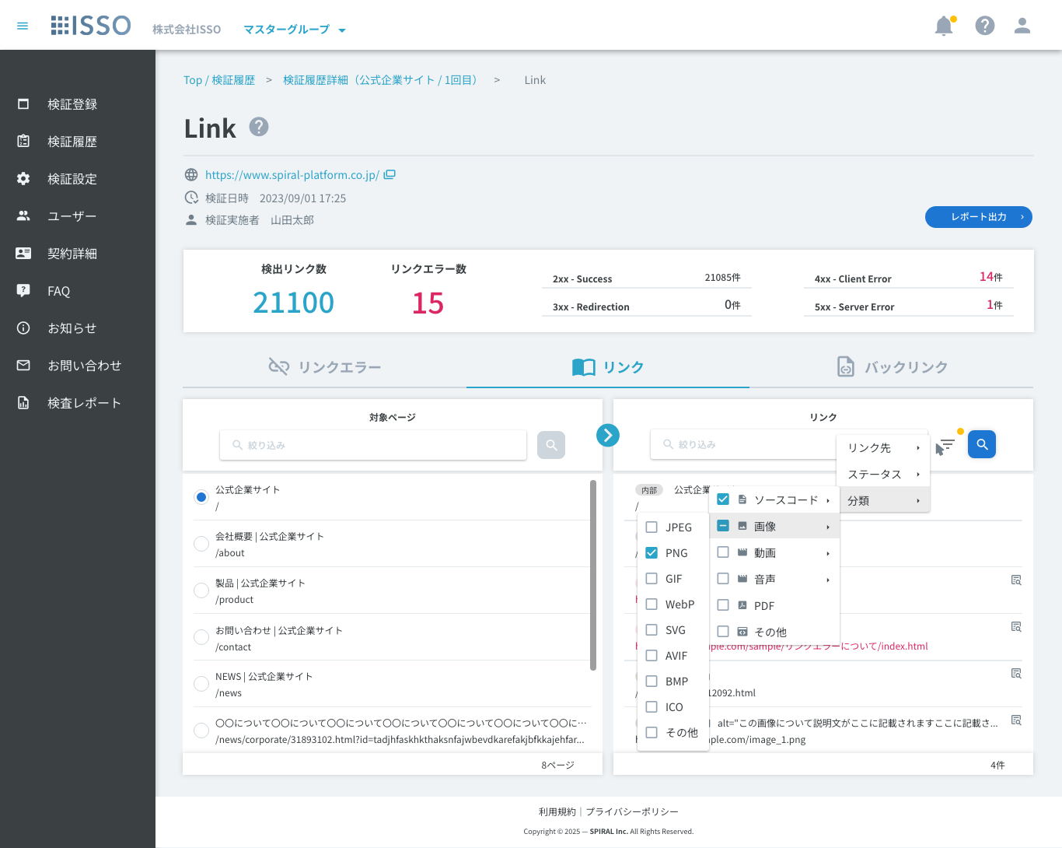

 | 【バックリンク】 [Edit #7751 - 2026/6/11]

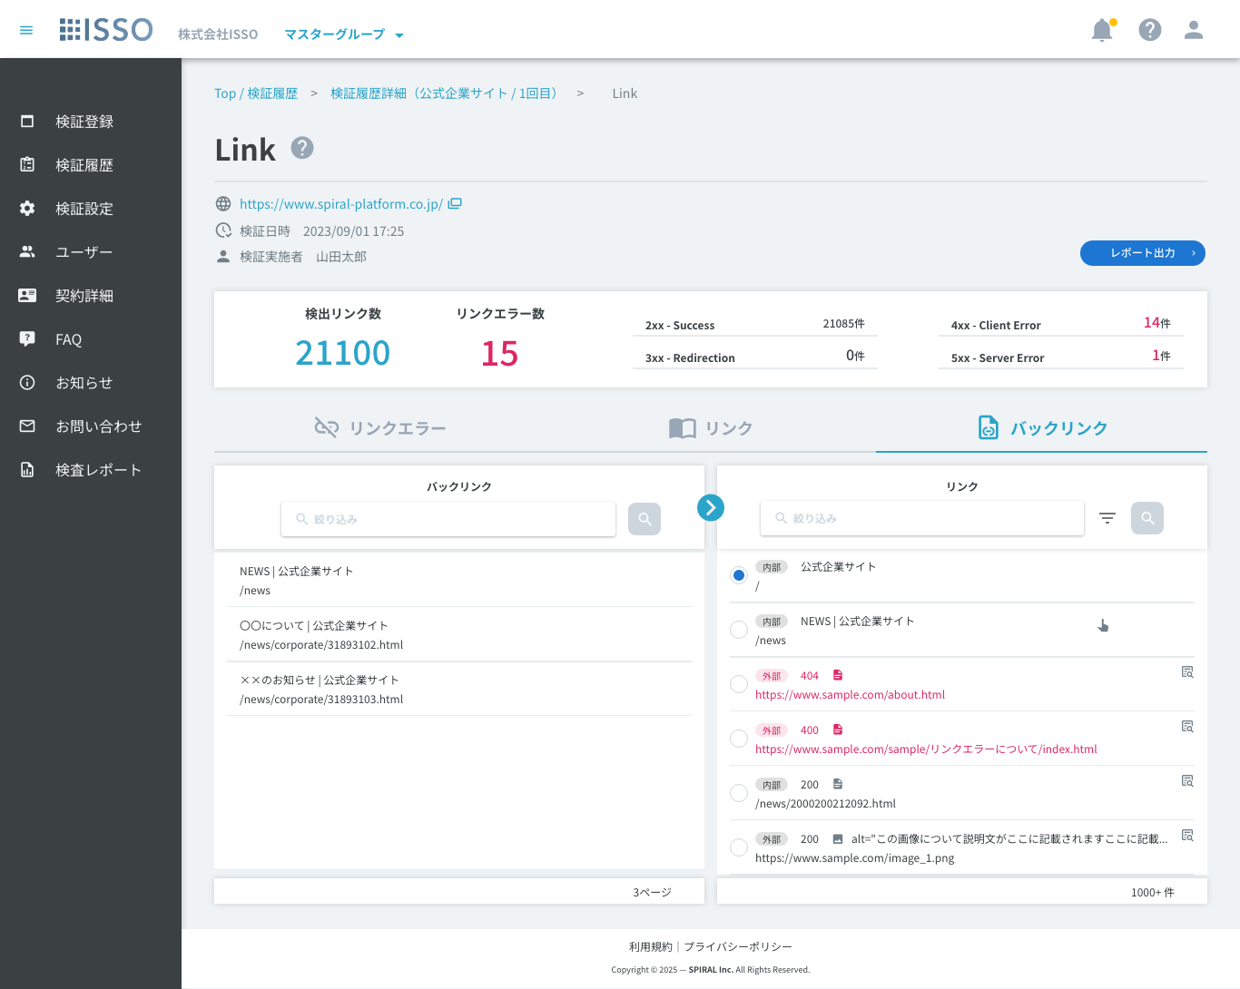

 | 【バックリンク_フィルター】 [Edit #7772 - 2026/6/23]

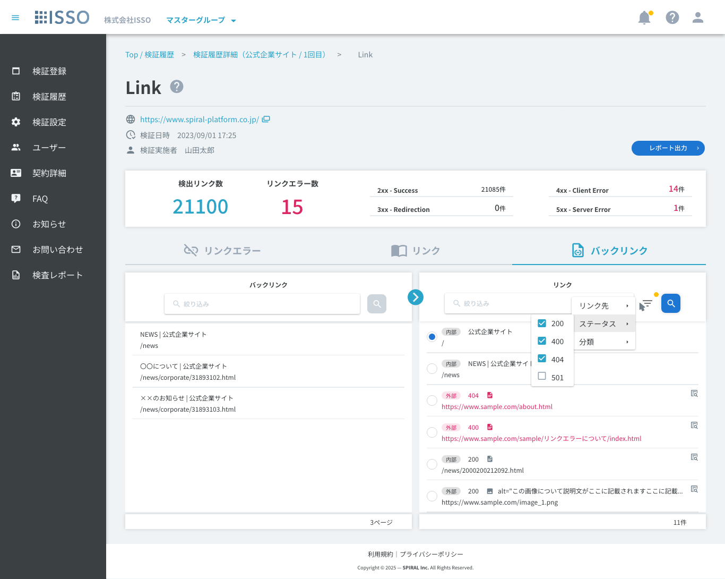

 | 【リンク詳細ダイアログ_画像リンクの場合】 [Edit #7772 - 2026/6/23]
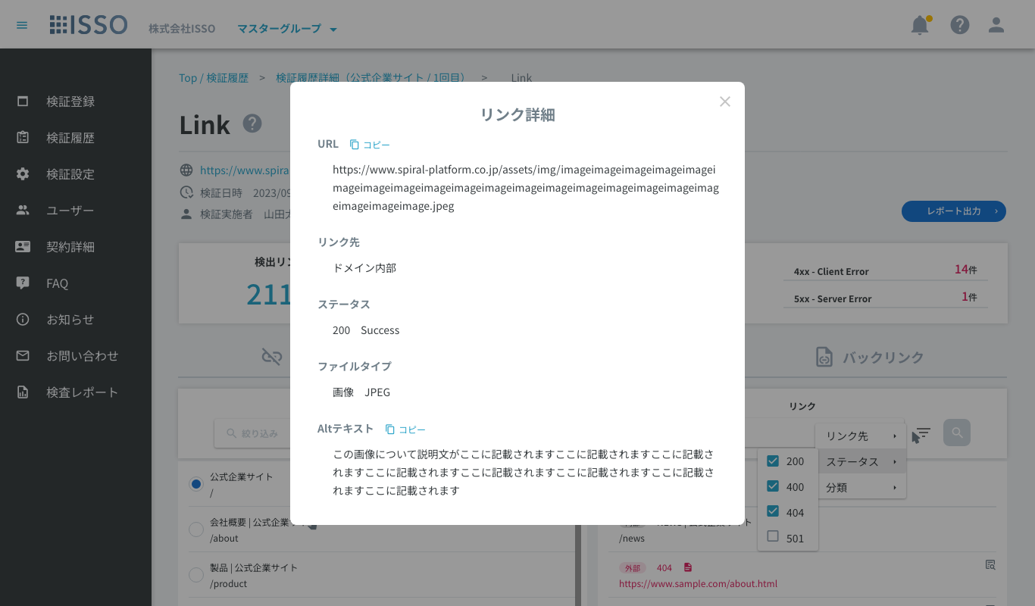

 | 【リンク詳細ダイアログ_画像リンク以外の場合】 [Edit #7772 - 2026/6/23]
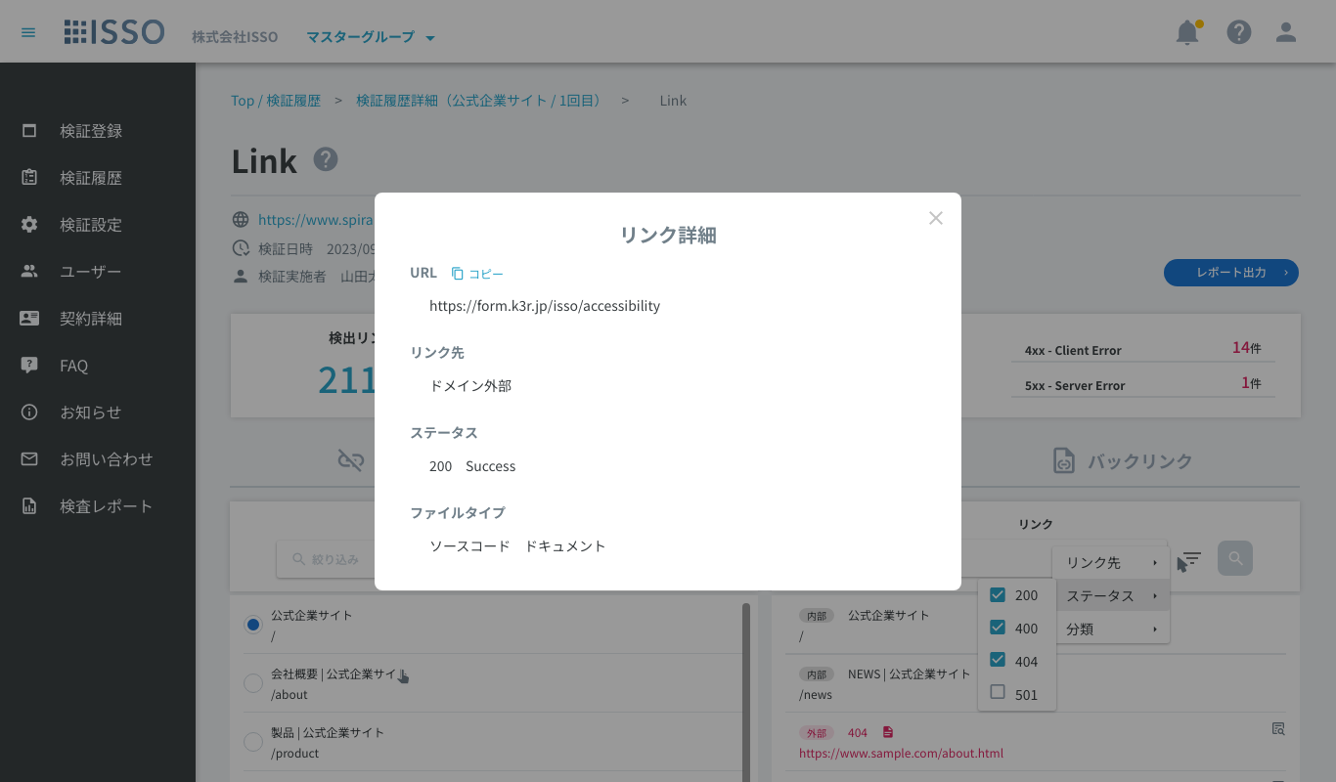

 | 【検証中止済】

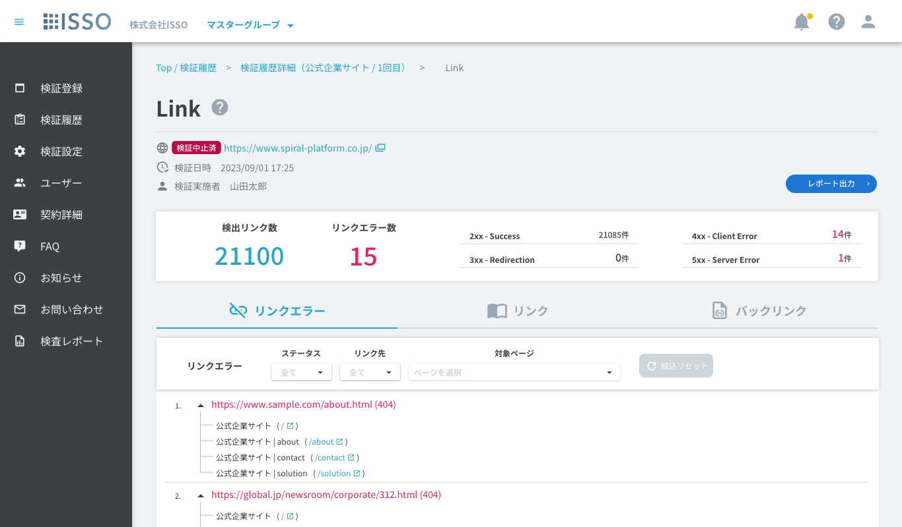

 | 【IP指定検証】
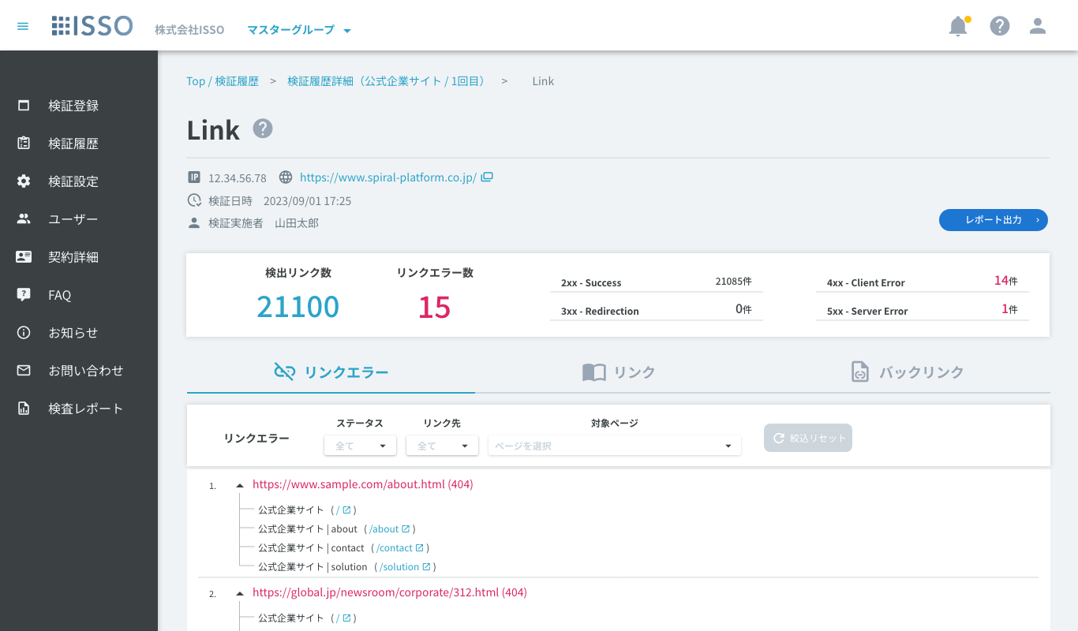

 | 【検証機能説明モーダル】 [Edit - #7539 2026/2/18]
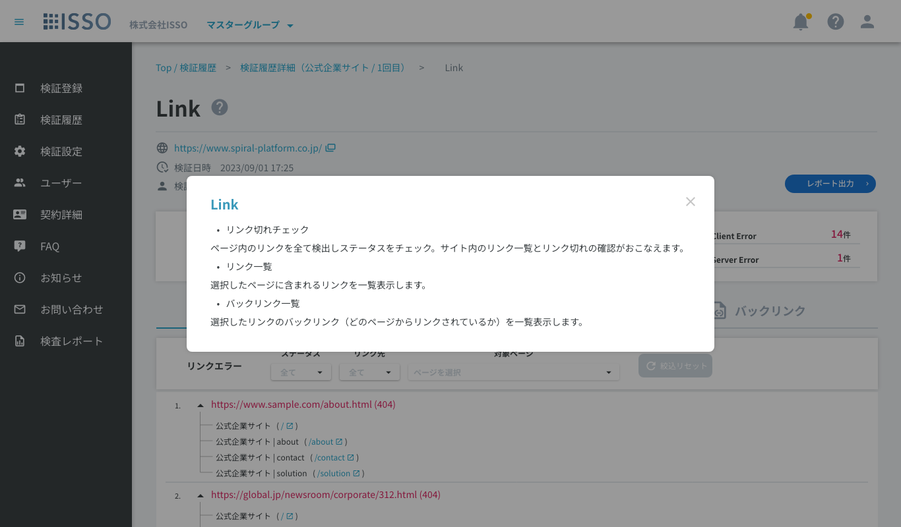

 | 【レポートエクスポート確認ダイアログ]
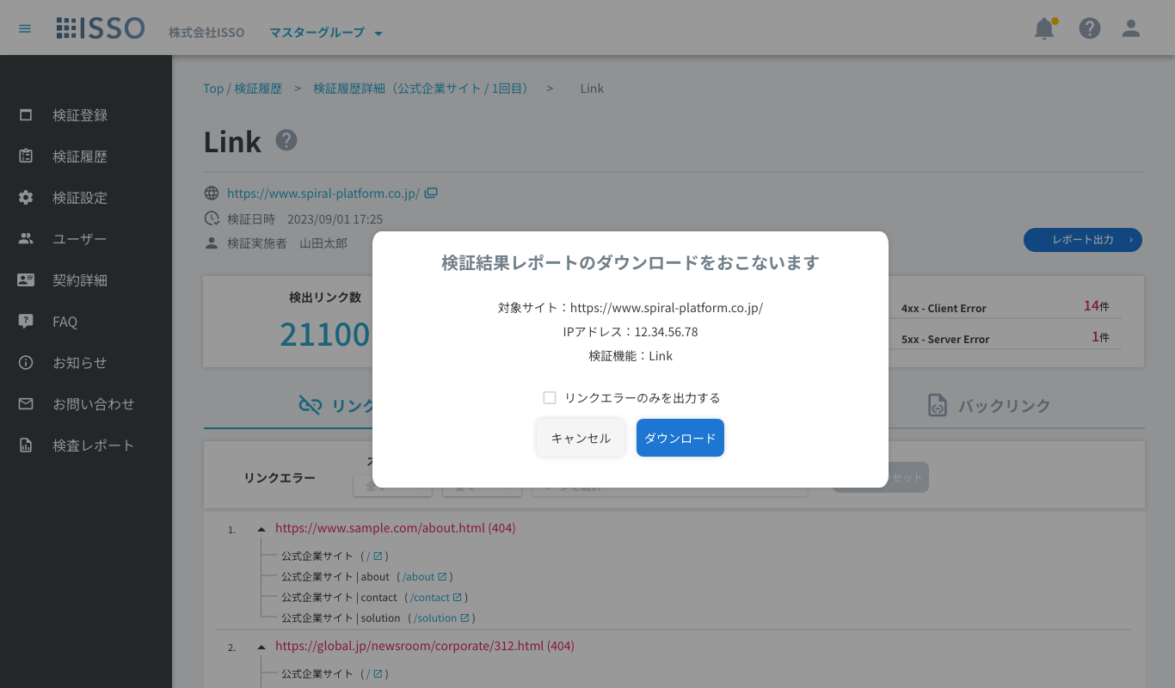

 | 【データ更新中ダイアログ】

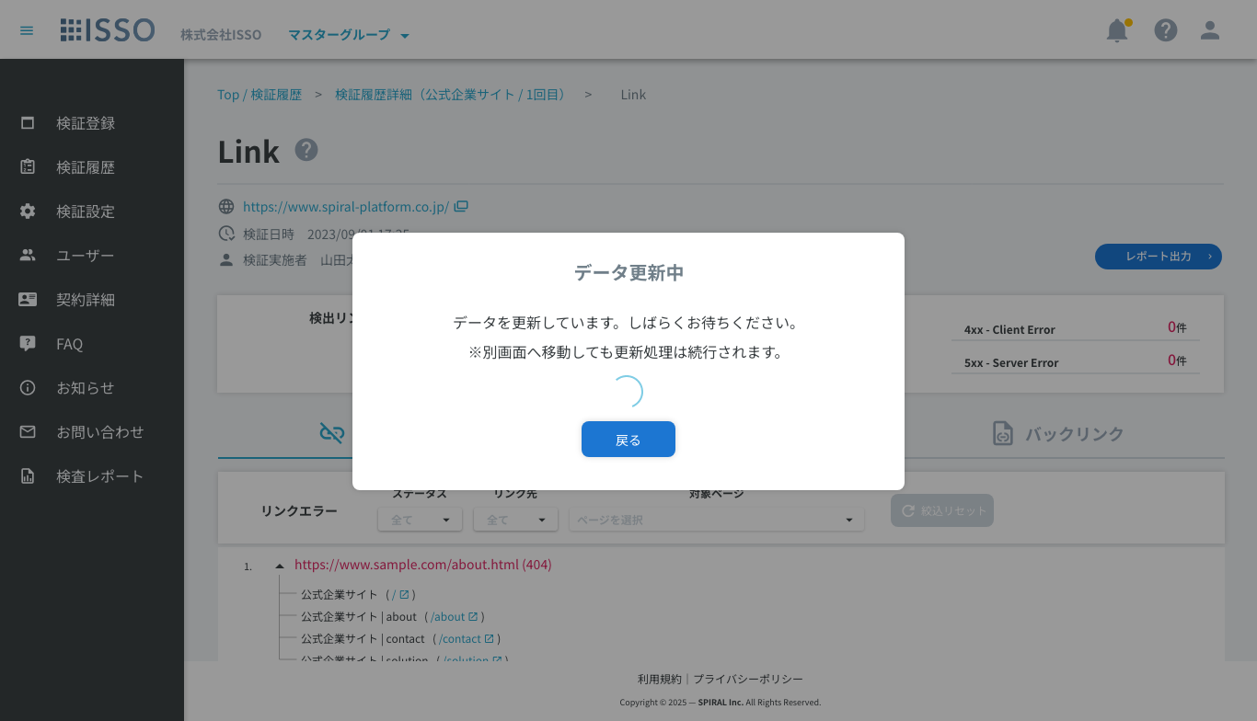

表示項目(item display)
No. | 項目名 | 一覧 | 詳細 | 必須 | 最大値 | 最小値 | メール形式 | 日付形式 | その他
1 | パンくず |  | textLink |  |  |  |  |  | Top / 検証履歴：当該リンク押下後、【02_検証履歴】へ遷移 検証履歴詳細（xxxxx）：当該リンク押下後、対象の【04_検証履歴詳細】へ遷移 Link：テキスト表示
2 | 画面タイトル |  | text |  |  |  |  |  | 当該画面のタイトルを表示
3 | 検証機能説明ボタン |  | button |  |  |  |  |  | 当該ボタン押下後、【検証機能説明モーダル】を表示
4 | IP |  | text |  |  |  |  |  | 【03_検証登録】にてIP指定検証ONで検証した場合、当該項目を表示 【03_検証登録】にてIP指定検証OFFで検証した場合は、当該項目は非表示
5 | URL |  | textLink |  |  |  |  |  | 検証対象ドメインのURLとアイコンを表示 当該リンク押下後、対象URLのサイトへ別タブ遷移 検証が中止済みの場合、URLの左側に[検証中止済]と表示 ※検証登録時に入力されたURLの文字列となっている
6 | 検証日時 |  | text |  |  |  |  |  | 検証日時を表示
7 | 検証実施者 |  | text |  |  |  |  |  | 検証実施したユーザーの氏名（名前（姓）+半角スペース+名前（名））を表示 ユーザーが削除されている場合、[削除されたユーザー]と表示
8 | レポート出力 |  | button |  |  |  |  |  | 当該ボタン押下後、【レポートエクスポート確認ダイアログ】を表示
9 | 検出リンク数 |  | text |  |  |  |  |  | 検出されたすべてのリンク数を表示
10 | リンクエラー数 |  | text |  |  |  |  |  | すべてのリンクエラー数を表示
11 | 2xx - Success |  | text |  |  |  |  |  | エラーがないリンク数を表示
12 | 3xx - Redirection |  | text |  |  |  |  |  | リダイレクトされたリンク数を表示
13 | 4xx - Client Error |  | text |  |  |  |  |  | クライアントサーバーでのエラーリンク数を表示
14 | 5xx - Server Error |  | text |  |  |  |  |  | サーバーでのエラーリンク数を表示
15
16 | 【リンクエラー】タブ |  |  |  |  |  |  |  | デフォルト: 表示 リンクエラーを赤字で表示 対象のリンクエラーが含まれているページを紐付けて表示 無限スクロールで表示
17 | リンクエラー |  | button |  |  |  |  |  | アイコン：mdi-link-off 押下すると、「リンクエラー」タブが表示される
18 | 絞込リセット(リンクエラー) |  | button |  |  |  |  |  | アイコン：mdi-refresh 「スタテス」、「リンク先」、「対象ページ」のチェックボックスが選択されない場合、当該ボタンが非活性となる 「スタテス」、「リンク先」、「対象ページ」のチェックボックスが選択される場合、当該ボタンが活性となる 当該ボタンを押下すると、以下のチェックボックスがデフォルトに戻る ・ステータス(絞り込み) ・リンク先(絞り込み) ・対象ページ(絞り込み)
19 | ステータス(絞り込み) |  | pulldown(checkbox) |  |  |  |  |  | 当該項目で選択したチェック項目を含むリンクエラーのみ表示する(複数選択可) ※複数選択の場合、1つでも一致する項目のあるリンクは全て表示 プルダウンリストには選択されるエラーコードリストを表示 データがない場合、プルダウンを非活性
20 | リンク先(絞り込み) |  | pulldown(checkbox) |  |  |  |  |  | 以下の二つ項目を選択可能: ・外部 ・内部
21 | 対象ページ(絞り込み) |  | pulldown(checkbox) |  |  |  |  |  | 当該項目で選択したページを含むリンクエラーのみを表示する(複数選択可) プルダウンリストにはサブページのタイトルを表示 データがない場合、プルダウンを非活性
22 | No. |  | text |  |  |  |  |  | リンクエラーのNoを表示
23 | ▲ |  | button |  |  |  |  |  | アコーディオンOpen/Closeボタン 押下でリンクエラーが含まれるページタイトル一覧を表示
24 | リンク |  | text |  |  |  |  |  | エラーリンクを赤字で表示 ()内にステータスコードを表示
25 | ページタイトル |  | text |  |  |  |  |  | リンクエラーが含まれるページのタイトルを表示 高さが500px超過の場合はスクロール表示
26 | ページURL |  | textLink |  |  |  |  |  | 当該リンク押下後、対象ページへ別タブ遷移
27 | 高さ調整アイコン |  | icon |  |  |  |  |  | 当該行をドラッグでリストの表示領域の高さを変更可能 アイコン: mdi-reorder-horizontal ホバー時、cursor: grab; アクティブ時、cursor: grabbing; 変更可能な最大高さは500行まで
28 | 表示数(x / x) |  | text |  |  |  |  |  | 分子は、現在マウスオーバーしている項目の番号、または最後にマウスオーバーした項目の番号を表示 分母に全体の項目数を表示
29
30 | 【検出リンク一覧】 |  |  |  |  |  |  |  | 検出リンクを全て表示 無限スクロールで表示
49
50 | 【リンク】タブ [Add #7356 - 2026/1/20] |  |  |  |  |  |  |  | 検証対象ページ一覧とそのリンク一覧を表示
51 | 対象ページ一覧 |  | list |  |  |  |  |  | 検証対象全ページの一覧を表示
52 | 対象ページ(絞り込み) |  | input |  | 600 | 0 |  |  | タイトルまたはURLの絞り込み対象とする文字列を入力する フォーカス中にEnterキー入力で絞り込みを実行する [Edit #7587 - 2026/3/18]
53 | 絞り込みボタン [Add #7587 - 2026/3/18] |  | button |  |  |  |  |  | 当該ボタン押下後、対象ページ(絞り込み)に入力されている文字列で部分一致する対象ページリストを表示する ボタン活性化の条件：前回の実行から絞り込み文字列に変更がある場合
54 | ラジオボタン | 対象ページ | radio |  |  |  |  |  | リスト内で単一選択 リストの行を押下でその行のラジオボタンがONになる デフォルトで最上部の行がONになっている
55 | ページタイトル | 対象ページ | text |  |  |  |  |  | 対象ページのタイトルを表示
56 | URL | 対象ページ | text |  |  |  |  |  | 対象ページのURLを表示
57 | 合計ページ数 |  | text |  |  |  |  |  | 検証対象ページ数を表示
58 | リンク一覧 |  | list |  |  |  |  |  | ラジオボタン選択中の検証対象ページに紐付くリンクのみを取得し一覧表示する リンクエラーの場合は対象行を赤字で表示する
59 | リンク(絞り込み) |  | input |  | 600 | 0 |  |  | タイトルまたはURLの絞り込み対象とする文字列を入力する フォーカス中にEnterキー入力で絞り込みを実行する [Edit #7587 - 2026/3/18]
60 | フィルターアイコン |  | button(Menu) |  |  |  |  |  | 押下で【絞り込みダイアログ】を表示 [Edit #7772 - 2026/6/23] 「リンク先」「ステータス」「分類」絞り込み内容が変更されている場合は右上にマーカーを表示 color: #ffc107 size: 9px
61 | 絞り込みボタン [Add #7587 - 2026/3/18] |  | button |  |  |  |  |  | 当該ボタン押下後、リンク(絞り込み)に入力されている文字列の部分一致、及びメニュープルダウンで選択されている条件に一致するリンクを表示する ボタン活性化の条件：前回の実行から絞り込み文字列に変更がある場合、又は、メニュープルダウンの選択内容に変更がある場合
62 | リンク先 | リンク | text |  |  |  |  |  | データに基づき以下をチップスで表示 ・内部 ・外部
63 | ステータスコード、ページタイトル | リンク | text |  |  |  |  |  | リンクのステータスコードを表示、リンクが検証対象ページの場合はタイトルを表示
64 | ファイルアイコン [Add #7751 - 2026/6/15] | リンク | icon |  |  |  |  |  | リンクの要素・拡張子から分類しアイコンを表示する ・ソースコード > ドキュメント：mdi-file-document ・ソースコード > CSS：mdi-language-css3 ・ソースコード > Javascript：mdi-language-javascript ・画像：mdi-image ・動画：mdi-movie ・音声：mdi-movie ・PDF：mdi-file-pdf-box ・その他：mdi-application-brackets [Edit #7772 - 2026/6/23]
65 | Altテキスト [Add #7751 - 2026/6/11] | リンク | text |  |  |  |  |  | リンクにAltテキストが存在する場合は「Alt=""」形式でテキスト表示 1行表示し、オーバーフローは「...」で省略表示
66 | URL | リンク | text |  |  |  |  |  | 対象ページのURLを表示 1行表示し、オーバーフローは「...」で省略表示
67 | リンク詳細ボタン [Add #7751 - 2026/6/11] | リンク | button |  |  |  |  |  | リンクが検証対象ページ以外の場合に表示 押下で該当リンクの【リンク詳細ダイアログ】を表示
68 | 合計リンク数 |  | text |  |  |  |  |  | リスト内のリンク数をカウントし表示
69
70 | 【バックリンク】タブ [Add #7356 - 2026/1/20] |  |  |  |  |  |  |  | 検知リンク一覧とそのバックリンク一覧を表示
71 | バックリンク一覧 |  | list |  |  |  |  |  | ラジオボタン選択中のリンクに紐付く対象ページのみを取得し一覧表示する
72 | バックリンク(絞り込み) |  | input |  | 600 | 0 |  |  | タイトルまたはURLの絞り込み対象とする文字列を入力する フォーカス中にEnterキー入力で絞り込みを実行する [Edit #7587 - 2026/3/18]
73 | 絞り込みボタン [Add #7587 - 2026/3/18] |  | button |  |  |  |  |  | 当該ボタン押下後、バックリンク(絞り込み)に入力されている文字列で部分一致する対象ページリストを表示する ボタン活性化の条件：前回の実行から絞り込み文字列に変更がある場合
74 | ページタイトル | 対象ページ | text |  |  |  |  |  | 対象ページのタイトルを表示
75 | URL | 対象ページ | text |  |  |  |  |  | 対象ページのURLを表示
76 | 合計ページ数 |  | text |  |  |  |  |  | リスト内の検証対象ページをカウントし表示
77 | リンク一覧 |  | list |  |  |  |  |  | デフォルトで検知リンクを1000件まで一覧表示する 最下部までスクロールで次の1000件を取得する [Edit #7587 - 2026/3/18] リンクエラーの場合は対象行を赤字で表示する
78 | リンク(絞り込み) |  | input |  | 600 | 0 |  |  | タイトルまたはURLの絞り込み対象とする文字列を入力する フォーカス中にEnterキー入力で絞り込みを実行する [Edit #7587 - 2026/3/18]
79 | フィルターアイコン |  | button(Menu) |  |  |  |  |  | 押下で【絞り込みダイアログ】を表示 [Edit #7772 - 2026/6/23] 「リンク先」「ステータス」「分類」絞り込み内容が変更されている場合は右上にマーカーを表示 color: #ffc107 size: 9px
80 | 絞り込みボタン [Add #7587 - 2026/3/18] |  | button |  |  |  |  |  | 当該ボタン押下後、リンク(絞り込み)に入力されている文字列の部分一致、及びメニュープルダウンで選択されている条件に一致するリンクを、1000件まで取得し表示する ボタン活性化の条件：前回の実行から絞り込み文字列に変更がある場合、又は、メニュープルダウンの選択内容に変更がある場合
81 | ラジオボタン | リンク | radio |  |  |  |  |  | リスト内で単一選択 リストの行を押下でその行のラジオボタンがONになる デフォルトで最上部の行がONになっている
82 | リンク先 | リンク | text |  |  |  |  |  | データに基づき以下をチップスで表示 ・内部 ・外部
83 | ステータスコード、ページタイトル | リンク | text |  |  |  |  |  | リンクのステータスコードを表示、リンクが検証対象ページの場合はタイトルを表示
84 | ファイルアイコン [Add #7751 - 2026/6/15] | リンク | icon |  |  |  |  |  | リンクの要素・拡張子から分類しアイコンを表示する ・ソースコード > ドキュメント：mdi-file-document ・ソースコード > CSS：mdi-language-css3 ・ソースコード > Javascript：mdi-language-javascript ・画像：mdi-image ・動画：mdi-movie ・音声：mdi-movie ・PDF：mdi-file-pdf-box ・その他：mdi-application-brackets [Edit #7772 - 2026/6/23]
85 | Altテキスト [Add #7751 - 2026/6/11] | リンク | text |  |  |  |  |  | リンクにAltテキストが存在する場合は「Alt=""」形式でテキスト表示 1行表示し、オーバーフローは「...」で省略表示
86 | URL | リンク | text |  |  |  |  |  | 対象ページのURLを表示 1行表示し、オーバーフローは「...」で省略表示
87 | リンク詳細ボタン [Add #7751 - 2026/6/11] | リンク | button |  |  |  |  |  | リンクが検証対象ページ以外の場合に表示 押下で該当リンクの【リンク詳細ダイアログ】を表示
88 | 合計リンク数 |  | text |  |  |  |  |  | リストに読み込まれている件数を表示 未取得のデータが存在する場合は末尾に「+ 」を表示 [Edit #7587 - 2026/3/18]
89
90 | 【レポートエクスポート確認ダイアログ】
91 | 対象サイト |  | text |  |  |  |  |  | 検証対象ドメインのURLを表示
92 | IPアドレス |  | text |  |  |  |  |  | 対象検証がIP指定検証の場合はIPアドレスを表示 IP指定検証ではない場合は非表示
93 | 検証機能 |  | text |  |  |  |  |  | 検証機能（Link）を表示
94 | リンクエラーのみを出力する |  | checkbox |  |  |  |  |  | ダイアログ内の「リンクエラーのみを出力する」がONの場合はリンクエラーの行のみが抽出される。 デフォルト: OFF リンクエラーが0件の場合は当該チェックボックスは非表示
95 | キャンセル |  | button |  |  |  |  |  | 当該ボタン押下後、レポートCSVをダウンロードせずダイアログを閉じる
96 | ダウンロード |  | button |  |  |  |  |  | 当該ボタン押下後、レポートCSVをダウンロードを行いダイアログを閉じる 出力されるファイルの文字コードはShift-JIS
97
98 | 【検証機能説明モーダル】
99 | 閉じる |  | button |  |  |  |  |  | 当該ボタン押下後、ダイアログを閉じる
100
101 | 【データ更新中ダイアログ】 |  |  |  |  |  |  |  | Ph2.19.2以前に検証登録したLink結果でデータ未処理の場合に表示 データ更新完了後、ダイアログを閉じる [Edit #7587 - 2026/3/18] 過去にQualityのリンクエラーを検証している場合で、Linkのデータが未作成の場合に表示
102 | 戻る |  | button |  |  |  |  |  | 当該ボタン押下後、前の画面に戻る
103
104 | 【リンク詳細ダイアログ】 [Add #7751 - 2026/6/15] |  |  |  |  |  |  |  | 対象リンクの詳細をダイアログで表示
105 | URL |  | text |  |  |  |  |  | リンクのURLをフル形式で表示
106 | URLコピーボタン |  | button |  |  |  |  |  | 当該ボタン押下後、URLの文字列をコピーする
107 | リンク先 |  | text |  |  |  |  |  | リンク先を「ドメイン内部」「ドメイン外部」のどちらかを表示
108 | ステータス |  | text |  |  |  |  |  | リンクのステータスコードと結果を表示 ・2xx Success ・3xx Redirection ・4xx Client Error ・5xx Server Error ・上記以外のステータスコードの場合はステータスコードのみを表示
109 | 分類 |  | text |  |  |  |  |  | リンクの分類を以下の形式で表示 [分類1] [分類2] ・分類1：ソースコード、画像、動画、音声、PDF、その他 から表示 ・分類2：分類1の配下のカテゴリが存在する場合は表示 [Edit #7772 - 2026/6/23] 【分類1】 ・ソースコード ・画像 ・動画 ・音声 ・PDF：拡張子`.pdf` ・その他：上記に該当しない検出リンク 【分類2】 ●ソースコード ・ドキュメント：拡張子`.html`, `.htm`, `.xhtml`, `.shtml`, `.php`, `.asp`, `.aspx`, `.jsp`, `.do`, `.action`, `.cgi` またはHTMLタグ`<a href>` / `<area href>` ・CSS：拡張子`.css` ・Javascript：拡張子`.js`, `.mjs`, `.cjs` またはHTMLタグ`<script src>` ●画像 ・拡張子`.jpg`, `.jpeg`, `.png`, `.gif`, `.svg`, `.webp`, `.bmp`, `.ico`, `.avif`, `.apng`, `.tif`, `.tiff`, `.heic`, `.heif`, `.jfif`, `.cur` その他HTMLタグ`<img src>` / `<image href>` ●動画 ・拡張子`.mp4`, `.mov`, `.avi`, `.wmv`, `.webm`, `.mkv`, `.m4v`, `.flv`, `.3gp` その他HTMLタグ`<video src>` / `<source src>` / `<track src>` ●音声 ・拡張子`.ts`, `.m3u8`, `.mp3`, `.wav`, `.ogg`, `.m4a`, `.aac`, `.flac`, `.opus`, `.weba`, `.vtt`, `.webvtt`, `.srt` その他HTMLタグ`<audio src>` / `<source src>` / `<track src>`
110 | Altテキスト |  | text |  |  |  |  |  | リンクにAltテキストが存在する場合、Altテキストを全文表示
111 | Altテキストコピーボタン |  | button |  |  |  |  |  | 当該ボタン押下後、Altテキストをコピーする
112 | 閉じるボタン |  | button |  |  |  |  |  | 当該ボタン押下後、ダイアログを閉じる
113
114 | 【絞り込みダイアログ】 [Edit #7772 - 2026/6/23] |  |  |  |  |  |  |  | メニュー内の絞り込みチェックボックスはデフォルトで全てOFF
115 | リンク先 |  | menu |  |  |  |  |  | ホバーでリサブメニューを表示
116 | リンク先 > ドメイン内部 |  | checkbox |  |  |  |  |  | チェックした場合、絞り込み時にドメイン内部のリンクを対象にする
117 | リンク先 > ドメイン外部 |  | checkbox |  |  |  |  |  | チェックした場合、絞り込み時にドメイン外部のリンクを対象にする
118 | ステータス |  | menu |  |  |  |  |  | ホバーでサブメニューを表示
119 | ステータス > [code] |  | checkbox |  |  |  |  |  | 検出リンク全てのステータスコード種類をそれぞれチェックボックスで表示 チェックした場合、絞り込み時に当該ステータスコードのリンクを対象にする
120 | 分類 |  | menu |  |  |  |  |  | ホバーで分類リストを表示
121 | 分類 > ソースコード |  | checkbox menu(sub) |  |  |  |  |  | ホバーでサブメニューを表示する 【チェックボックスの状態】 ON：サブメニュー全てON OFF：サブメニュー全てOFF Indeterminate：サブメニュー一部ON 【チェックボックス押下時の動作】 ON：ON → OFF OFF：OFF → ON Indeterminate：Indeterminate → ON icon: mdi-file-document
122 | 分類 > ソースコード > ドキュメント |  | checkbox |  |  |  |  |  | チェックした場合、絞り込み時にドキュメントに分類されるリンクを対象にする icon: mdi-file-document
123 | 分類 > ソースコード > CSS |  | checkbox |  |  |  |  |  | チェックした場合、絞り込み時にCSSに分類されるリンクを対象にする icon: mdi-language-css3
124 | 分類 > ソースコード > JavaScript |  | checkbox |  |  |  |  |  | チェックした場合、絞り込み時にJavaScriptに分類されるリンクを対象にする icon: mdi-language-javascript
125 | 分類 > 画像 |  | checkbox menu(sub) |  |  |  |  |  | ホバーでサブメニューを表示する 【チェックボックスの状態】 ON：サブメニュー全てON OFF：サブメニュー全てOFF Indeterminate：サブメニュー一部ON 【チェックボックス押下時の動作】 ON：ON → OFF OFF：OFF → ON Indeterminate：Indeterminate → ON icon: mdi-image
126 | 分類 > 画像 > JPEG |  | checkbox |  |  |  |  |  | チェックした場合、絞り込み時にJPEG画像(.jpg, .jpeg)に分類されるリンクを対象にする
127 | 分類 > 画像 > PNG |  | checkbox |  |  |  |  |  | チェックした場合、絞り込み時にPNG画像(.png)に分類されるリンクを対象にする
128 | 分類 > 画像 > GIF |  | checkbox |  |  |  |  |  | チェックした場合、絞り込み時にGIF画像(.gif)に分類されるリンクを対象にする
129 | 分類 > 画像 > WebP |  | checkbox |  |  |  |  |  | チェックした場合、絞り込み時にWebP画像(.webp)に分類されるリンクを対象にする
130 | 分類 > 画像 > SVG |  | checkbox |  |  |  |  |  | チェックした場合、絞り込み時にSVG画像(.svg)に分類されるリンクを対象にする
131 | 分類 > 画像 > AVIF |  | checkbox |  |  |  |  |  | チェックした場合、絞り込み時にAVIF画像(.avif)に分類されるリンクを対象にする
132 | 分類 > 画像 > BMP |  | checkbox |  |  |  |  |  | チェックした場合、絞り込み時にBMP画像(.bmp)に分類されるリンクを対象にする
133 | 分類 > 画像 > ICO |  | checkbox |  |  |  |  |  | チェックした場合、絞り込み時にICO画像(.ico)に分類されるリンクを対象にする
134 | 分類 > 画像 > その他 |  | checkbox |  |  |  |  |  | チェックした場合、絞り込み時にその他の画像に分類されるリンクを対象にする
135 | 分類 > 動画 |  | checkbox menu(sub) |  |  |  |  |  | ホバーでサブメニューを表示する 【チェックボックスの状態】 ON：サブメニュー全てON OFF：サブメニュー全てOFF Indeterminate：サブメニュー一部ON 【チェックボックス押下時の動作】 ON：ON → OFF OFF：OFF → ON Indeterminate：Indeterminate → ON icon: mdi-movie
136 | 分類 > 動画 > MP4 |  | checkbox |  |  |  |  |  | チェックした場合、絞り込み時にMP4動画(.mp4, .m4v)に分類されるリンクを対象にする
137 | 分類 > 動画 > WebM |  | checkbox |  |  |  |  |  | チェックした場合、絞り込み時にWebM動画(.webm)に分類されるリンクを対象にする
138 | 分類 > 動画 > OGG |  | checkbox |  |  |  |  |  | チェックした場合、絞り込み時にOGG動画(.ogv)に分類されるリンクを対象にする
139 | 分類 > 動画 > MOV |  | checkbox |  |  |  |  |  | チェックした場合、絞り込み時にMOV動画(.mov)に分類されるリンクを対象にする
140 | 分類 > 動画 > 3GPP |  | checkbox |  |  |  |  |  | チェックした場合、絞り込み時に3GPP動画(.3gp, .3g2)に分類されるリンクを対象にする
141 | 分類 > 動画 > その他 |  | checkbox |  |  |  |  |  | チェックした場合、絞り込み時にその他の動画に分類されるリンクを対象にする
142 | 分類 > 音声 |  | checkbox menu(sub) |  |  |  |  |  | ホバーでサブメニューを表示する 【チェックボックスの状態】 ON：サブメニュー全てON OFF：サブメニュー全てOFF Indeterminate：サブメニュー一部ON 【チェックボックス押下時の動作】 ON：ON → OFF OFF：OFF → ON Indeterminate：Indeterminate → ON icon: mdi-movie
143 | 分類 > 音声 > MP3 |  | checkbox |  |  |  |  |  | チェックした場合、絞り込み時にMP3音声(.mp3)に分類されるリンクを対象にする
144 | 分類 > 音声 > WAV |  | checkbox |  |  |  |  |  | チェックした場合、絞り込み時にWAV音声(.wav)に分類されるリンクを対象にする
145 | 分類 > 音声 > AAC |  | checkbox |  |  |  |  |  | チェックした場合、絞り込み時にAAC音声(.aac)に分類されるリンクを対象にする
146 | 分類 > 音声 > OGG |  | checkbox |  |  |  |  |  | チェックした場合、絞り込み時にOGG音声(.ogg)に分類されるリンクを対象にする
147 | 分類 > 音声 > WebM |  | checkbox |  |  |  |  |  | チェックした場合、絞り込み時にWebM音声(.weba)に分類されるリンクを対象にする
148 | 分類 > 音声 > MIDI |  | checkbox |  |  |  |  |  | チェックした場合、絞り込み時にMIDI音声(.mid, .midi)に分類されるリンクを対象にする
149 | 分類 > 音声 > Opus |  | checkbox |  |  |  |  |  | チェックした場合、絞り込み時にOpus音声(.opus)に分類されるリンクを対象にする
150 | 分類 > 音声 > その他 |  | checkbox |  |  |  |  |  | チェックした場合、絞り込み時にその他の音声に分類されるリンクを対象にする
151 | 分類 > PDF |  | checkbox |  |  |  |  |  | チェックした場合、絞り込み時にPDF(.pdf)に分類されるリンクを対象にする icon: mdi-file-pdf-box
152 | 分類 > その他 |  | checkbox |  |  |  |  |  | チェックした場合、絞り込み時にその他に分類されるリンクを対象にする icon: mdi-application-brackets

無料プラン
基本設計書(UI) |  | 機能 |  |  | 作成者 | 作成日 | 更新者 | 更新日
 |  | 04-06_Link (クライアント・無料プラン) |  |  | 藤原 | 2025-09-22 | 藤原 | 2026-06-23

処理概要
 | 対象検証履歴のLink結果を一覧表示する

画面イメージ(screen image)

 | 【リンクエラー】
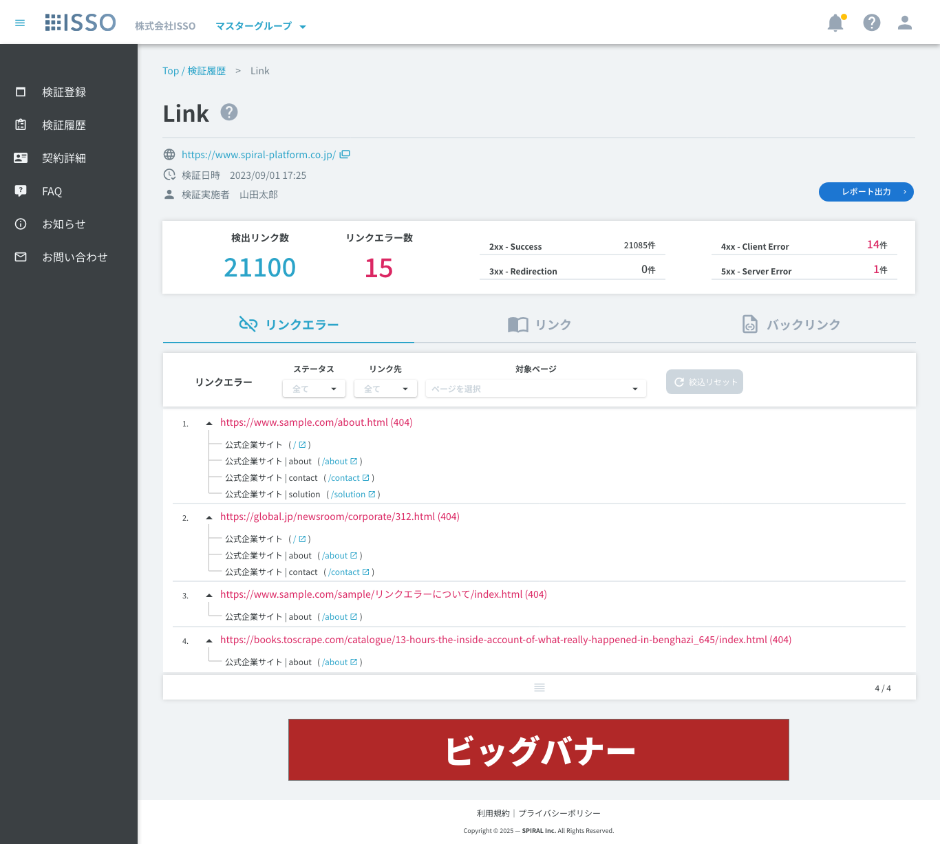

 | 【リンク】 [Edit #7751 - 2026/6/11]

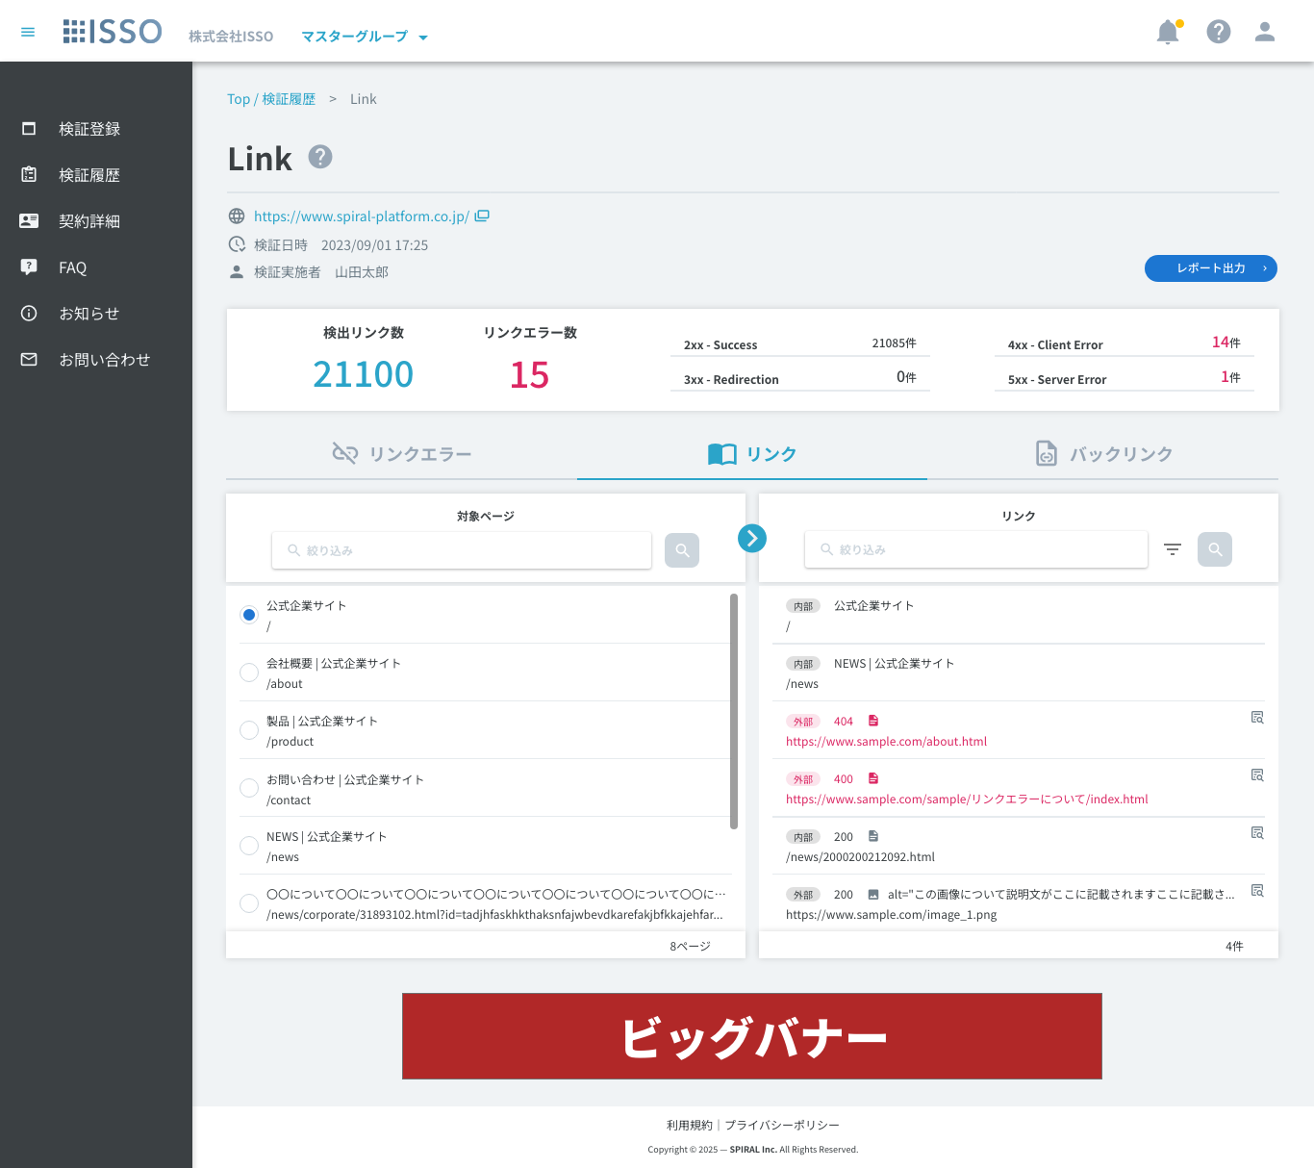

 | 【リンク詳細ダイアログ】 [Edit #7772 - 2026/6/23]

 | 【検証中止済】
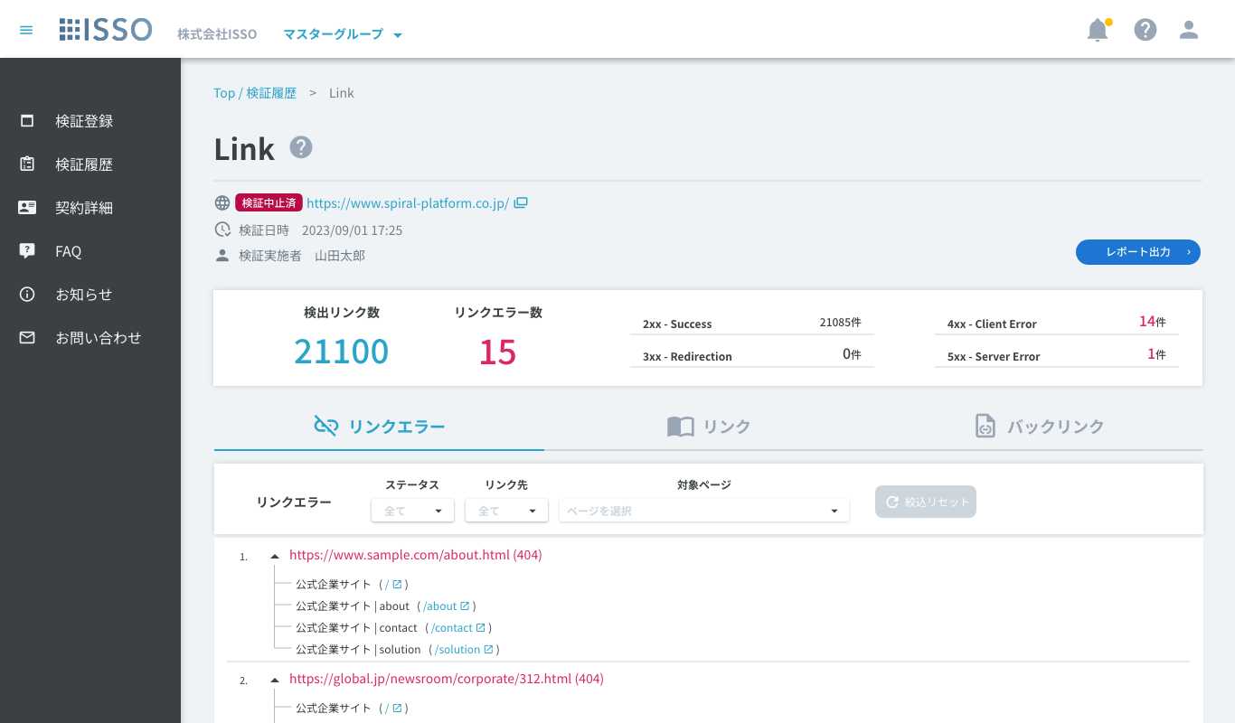

 | 【IP指定検証】

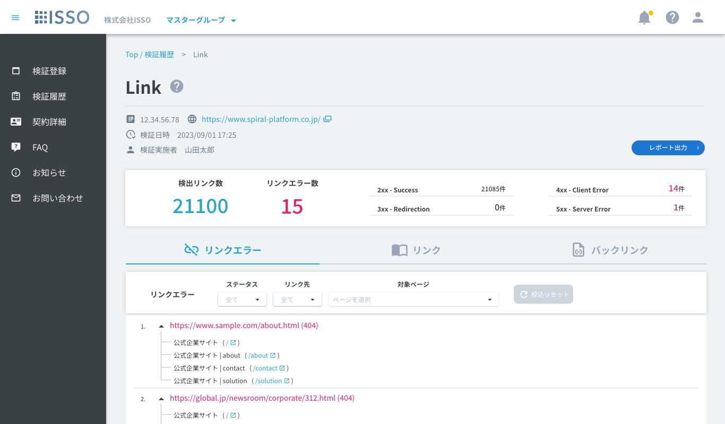

 | 【検証機能説明モーダル】 [Add #7356 - 2026/1/20]
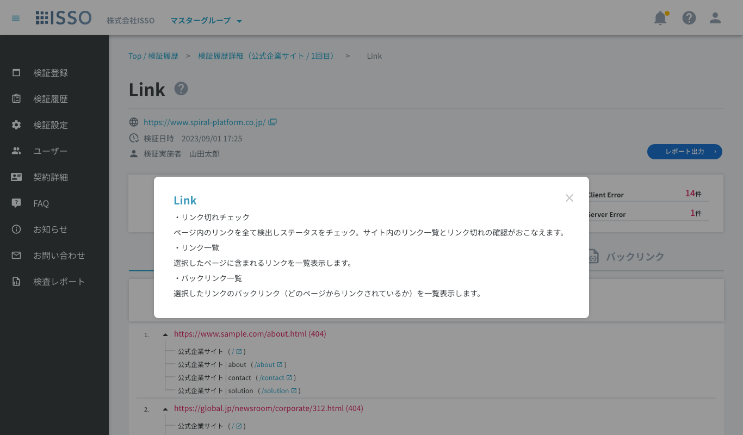

 | 【レポートエクスポート確認ダイアログ]

 | 【データ更新中ダイアログ】

表示項目(item display)
No. | 項目名 | 一覧 | 詳細 | 必須 | 最大値 | 最小値 | メール形式 | 日付形式 | その他
1 | パンくず |  | textLink |  |  |  |  |  | Top / 検証履歴：当該リンク押下後、【02_検証履歴】へ遷移 Link：テキスト表示
2 | 画面タイトル |  | text |  |  |  |  |  | 当該画面のタイトルを表示
3 | 検証機能説明ボタン |  | button |  |  |  |  |  | 当該ボタン押下後、【検証機能説明モーダル】を表示
4 | IP |  | text |  |  |  |  |  | 【03_検証登録】にてIP指定検証ONで検証した場合、当該項目を表示 【03_検証登録】にてIP指定検証OFFで検証した場合は、当該項目は非表示
5 | URL |  | textLink |  |  |  |  |  | 検証対象ドメインのURLとアイコンを表示 当該リンク押下後、対象URLのサイトへ別タブ遷移 検証が中止済みの場合、URLの左側に[検証中止済]と表示 ※検証登録時に入力されたURLの文字列となっている
6 | 検証日時 |  | text |  |  |  |  |  | 検証日時を表示
7 | 検証実施者 |  | text |  |  |  |  |  | 検証実施したユーザーの氏名（名前（姓）+半角スペース+名前（名））を表示 ユーザーが削除されている場合、[削除されたユーザー]と表示
8 | レポート出力 |  | button |  |  |  |  |  | 当該ボタン押下後、【レポートエクスポート確認ダイアログ】を表示
9 | 検出リンク数 |  | text |  |  |  |  |  | 検出されたすべてのリンク数を表示
10 | リンクエラー数 |  | text |  |  |  |  |  | すべてのリンクエラー数を表示
11 | 2xx - Success |  | text |  |  |  |  |  | エラーがないリンク数を表示
12 | 3xx - Redirection |  | text |  |  |  |  |  | リダイレクトされたリンク数を表示
13 | 4xx - Client Error |  | text |  |  |  |  |  | クライアントサーバーでのエラーリンク数を表示
14 | 5xx - Server Error |  | text |  |  |  |  |  | サーバーでのエラーリンク数を表示
15
16 | 【リンクエラー一覧】 |  |  |  |  |  |  |  | デフォルト: 表示 リンクエラーを赤字で表示 対象のリンクエラーが含まれているページを紐付けて表示 無限スクロールで表示
17 | リンクエラー |  | button |  |  |  |  |  | アイコン：mdi-link-off 押下すると、「リンクエラー」タブが表示される
18 | 絞込リセット(リンクエラー) |  | button |  |  |  |  |  | アイコン：mdi-refresh 「スタテス」、「リンク先」、「対象ページ」のチェックボックスが選択されない場合、当該ボタンが非活性となる 「スタテス」、「リンク先」、「対象ページ」のチェックボックスが選択される場合、当該ボタンが活性となる 当該ボタンを押下すると、以下のチェックボックスがデフォルトに戻る ・ステータス(絞り込み) ・リンク先(絞り込み) ・対象ページ(絞り込み)
19 | ステータス(絞り込み) |  | pulldown(checkbox) |  |  |  |  |  | 当該項目で選択したチェック項目を含むリンクエラーのみ表示する(複数選択可) ※複数選択の場合、1つでも一致する項目のあるリンクは全て表示 プルダウンリストには選択されるエラーコードリストを表示 データがない場合、プルダウンを非活性
20 | リンク先(絞り込み) |  | pulldown(checkbox) |  |  |  |  |  | 以下の二つ項目を選択可能: ・外部 ・内部
21 | 対象ページ(絞り込み) |  | pulldown(checkbox) |  |  |  |  |  | 当該項目で選択したページを含むリンクエラーのみを表示する(複数選択可) プルダウンリストにはサブページのタイトルを表示 データがない場合、プルダウンを非活性
22 | No. |  | text |  |  |  |  |  | リンクエラーのNoを表示
23 | ▲ |  | button |  |  |  |  |  | アコーディオンOpen/Closeボタン 押下でリンクエラーが含まれるページタイトル一覧を表示
24 | リンク |  | text |  |  |  |  |  | エラーリンクを赤字で表示 ()内にステータスコードを表示
25 | ページタイトル |  | text |  |  |  |  |  | リンクエラーが含まれるページのタイトルを表示 高さが500px超過の場合はスクロール表示
26 | ページURL |  | textLink |  |  |  |  |  | 当該リンク押下後、対象ページへ別タブ遷移
27 | 高さ調整アイコン |  | icon |  |  |  |  |  | 当該行をドラッグでリストの表示領域の高さを変更可能 アイコン: mdi-reorder-horizontal ホバー時、cursor: grab; アクティブ時、cursor: grabbing; 変更可能な最大高さは500行まで
28 | 表示数(x / x) |  | text |  |  |  |  |  | 分子は、現在マウスオーバーしている項目の番号、または最後にマウスオーバーした項目の番号を表示 分母に全体の項目数を表示
29
30 | 【検出リンク一覧】 |  |  |  |  |  |  |  | 検出リンクを全て表示 無限スクロールで表示
49
50 | 【リンク】タブ [Add #7356 - 2026/1/20] |  |  |  |  |  |  |  | 検証対象ページ一覧とそのリンク一覧を表示
51 | 対象ページ一覧 |  | list |  |  |  |  |  | 検証対象全ページの一覧を表示
52 | 対象ページ(絞り込み) |  | input |  | 600 | 0 |  |  | タイトルまたはURLの絞り込み対象とする文字列を入力する フォーカス中にEnterキー入力で絞り込みを実行する [Edit #7587 - 2026/3/18]
53 | 絞り込みボタン [Add #7587 - 2026/3/18] |  | button |  |  |  |  |  | 当該ボタン押下後、対象ページ(絞り込み)に入力されている文字列で部分一致する対象ページリストを表示する ボタン活性化の条件：前回の実行から絞り込み文字列に変更がある場合
54 | ラジオボタン | 対象ページ | radio |  |  |  |  |  | リスト内で単一選択 リストの行を押下でその行のラジオボタンがONになる デフォルトで最上部の行がONになっている
55 | ページタイトル | 対象ページ | text |  |  |  |  |  | 対象ページのタイトルを表示
56 | URL | 対象ページ | text |  |  |  |  |  | 対象ページのURLを表示
57 | 合計ページ数 |  | text |  |  |  |  |  | 検証対象ページ数を表示
58 | リンク一覧 |  | list |  |  |  |  |  | ラジオボタン選択中の検証対象ページに紐付くリンクのみを一覧表示する リンクエラーの場合は対象行を赤字で表示する
59 | リンク(絞り込み) |  | input |  | 600 | 0 |  |  | タイトルまたはURLの絞り込み対象とする文字列を入力する フォーカス中にEnterキー入力で絞り込みを実行する [Edit #7587 - 2026/3/18]
60 | フィルターアイコン |  | button(Menu) |  |  |  |  |  | 押下で【絞り込みダイアログ】を表示 [Edit #7772 - 2026/6/23] 「リンク先」「ステータス」「分類」絞り込み内容が変更されている場合は右上にマーカーを表示 color: #ffc107 size: 9px
61 | 絞り込みボタン [Add #7587 - 2026/3/18] |  | button |  |  |  |  |  | 当該ボタン押下後、リンク(絞り込み)に入力されている文字列の部分一致、及びメニュープルダウンで選択されている条件に一致するリンクを表示する ボタン活性化の条件：前回の実行から絞り込み文字列に変更がある場合、又は、メニュープルダウンの選択内容に変更がある場合
62 | リンク先 | リンク | text |  |  |  |  |  | データに基づき以下をチップスで表示 ・内部 ・外部
63 | ステータスコード、ページタイトル | リンク | text |  |  |  |  |  | リンクのステータスコードを表示、リンクが検証対象ページの場合はタイトルを表示
 | ファイルアイコン [Add #7751 - 2026/6/11] | リンク | icon |  |  |  |  |  | リンクの要素・拡張子から分類しアイコンを表示する ・ソースコード > ドキュメント：mdi-file-document ・ソースコード > CSS：mdi-language-css3 ・ソースコード > Javascript：mdi-language-javascript ・画像：mdi-image ・動画：mdi-movie ・音声：mdi-movie ・PDF：mdi-file-pdf-box ・その他：mdi-application-brackets [Edit #7772 - 2026/6/23]
 | Altテキスト [Add #7751 - 2026/6/11] | リンク | text |  |  |  |  |  | リンクにAltテキストが存在する場合は「Alt=""」形式でテキスト表示 1行表示し、オーバーフローは「...」で省略表示
64 | URL | リンク | text |  |  |  |  |  | 対象ページのURLを表示 1行表示し、オーバーフローは「...」で省略表示
 | リンク詳細ボタン [Add #7751 - 2026/6/11] | リンク | button |  |  |  |  |  | リンクが検証対象ページ以外の場合に表示 押下で該当リンクの【リンク詳細ダイアログ】を表示
65 | 合計リンク数 |  | text |  |  |  |  |  | リスト内のリンク数をカウントし表示
66
67 | 【バックリンク】タブ [Add #7356 - 2026/1/20] |  |  |  |  |  |  |  | 検知リンク一覧とそのバックリンク一覧を表示
68 | バックリンク一覧 |  | list |  |  |  |  |  | ラジオボタン選択中のリンクに紐付く対象ページを表示
69 | バックリンク(絞り込み) |  | input |  | 600 | 0 |  |  | タイトルまたはURLの絞り込み対象とする文字列を入力する フォーカス中にEnterキー入力で絞り込みを実行する [Edit #7587 - 2026/3/18]
70 | 絞り込みボタン [Add #7587 - 2026/3/18] |  | button |  |  |  |  |  | 当該ボタン押下後、バックリンク(絞り込み)に入力されている文字列で部分一致する対象ページリストを表示する ボタン活性化の条件：前回の実行から絞り込み文字列に変更がある場合
71 | ページタイトル | 対象ページ | text |  |  |  |  |  | 対象ページのタイトルを表示
72 | URL | 対象ページ | text |  |  |  |  |  | 対象ページのURLを表示
73 | 合計ページ数 |  | text |  |  |  |  |  | リスト内の検証対象ページをカウントし表示
74 | リンク一覧 |  | list |  |  |  |  |  | デフォルトで検知リンクを1000件まで一覧表示する 最下部までスクロールで次の1000件を取得する [Edit #7587 - 2026/3/18] リンクエラーの場合は対象行を赤字で表示する
75 | リンク(絞り込み) |  | input |  | 600 | 0 |  |  | タイトルまたはURLの絞り込み対象とする文字列を入力する フォーカス中にEnterキー入力で絞り込みを実行する [Edit #7587 - 2026/3/18]
76 | フィルターアイコン |  | button(Menu) |  |  |  |  |  | 押下で【絞り込みダイアログ】を表示 [Edit #7772 - 2026/6/23] 「リンク先」「ステータス」「分類」絞り込み内容が変更されている場合は右上にマーカーを表示 color: #ffc107 size: 9px
77 | 絞り込みボタン [Add #7587 - 2026/3/18] |  | button |  |  |  |  |  | 当該ボタン押下後、リンク(絞り込み)に入力されている文字列の部分一致、及びメニュープルダウンで選択されている条件に一致するリンクを、1000件まで取得し表示する ボタン活性化の条件：前回の実行から絞り込み文字列に変更がある場合、又は、メニュープルダウンの選択内容に変更がある場合
78 | ラジオボタン | リンク | radio |  |  |  |  |  | リスト内で単一選択 リストの行を押下でその行のラジオボタンがONになる デフォルトで最上部の行がONになっている
79 | リンク先 | リンク | text |  |  |  |  |  | データに基づき以下をチップスで表示 ・内部 ・外部
80 | ステータスコード、ページタイトル | リンク | text |  |  |  |  |  | リンクのステータスコードを表示、リンクが検証対象ページの場合はタイトルを表示
 | ファイルアイコン [Add #7751 - 2026/6/11] | リンク | icon |  |  |  |  |  | リンクの要素・拡張子から分類しアイコンを表示する ・ソースコード > ドキュメント：mdi-file-document ・ソースコード > CSS：mdi-language-css3 ・ソースコード > Javascript：mdi-language-javascript ・画像：mdi-image ・動画：mdi-movie ・音声：mdi-movie ・PDF：mdi-file-pdf-box ・その他：mdi-application-brackets [Edit #7772 - 2026/6/23]
 | Altテキスト [Add #7751 - 2026/6/11] | リンク | text |  |  |  |  |  | リンクにAltテキストが存在する場合は「Alt=""」形式でテキスト表示 1行表示し、オーバーフローは「...」で省略表示
81 | URL | リンク | text |  |  |  |  |  | 対象ページのURLを表示 1行表示し、オーバーフローは「...」で省略表示
 | リンク詳細ボタン [Add #7751 - 2026/6/11] | リンク | button |  |  |  |  |  | リンクが検証対象ページ以外の場合に表示 押下で該当リンクの【リンク詳細ダイアログ】を表示
82 | 合計リンク数 |  | text |  |  |  |  |  | リストに読み込まれている件数を表示 未取得のデータが存在する場合は末尾に「+ 」を表示 [Edit #7587 - 2026/3/18]
83
84 | 【レポートエクスポート確認ダイアログ】
85 | 対象サイト |  | text |  |  |  |  |  | 検証対象ドメインのURLを表示
86 | IPアドレス |  | text |  |  |  |  |  | 対象検証がIP指定検証の場合はIPアドレスを表示 IP指定検証ではない場合は非表示
87 | 検証機能 |  | text |  |  |  |  |  | 検証機能（Link）を表示
88 | リンクエラーのみを出力する |  | checkbox |  |  |  |  |  | ダイアログ内の「リンクエラーのみを出力する」がONの場合はリンクエラーの行のみが抽出される。 デフォルト: OFF リンクエラーが0件の場合は当該チェックボックスは非表示
89 | キャンセル |  | button |  |  |  |  |  | 当該ボタン押下後、レポートCSVをダウンロードせずダイアログを閉じる
90 | ダウンロード |  | button |  |  |  |  |  | 当該ボタン押下後、レポートCSVをダウンロードを行いダイアログを閉じる 出力されるファイルの文字コードはShift-JIS
91
92 | 【検証機能説明モーダル】
93 | 閉じる |  | button |  |  |  |  |  | 当該ボタン押下後、ダイアログを閉じる
94
95 | 【データ更新中ダイアログ】 |  |  |  |  |  |  |  | Ph2.19.2以前に検証登録したLink結果でデータ未処理の場合に表示 データ更新完了後、ダイアログを閉じる [Edit #7587 - 2026/3/18] 過去にQualityのリンクエラーを検証している場合で、Linkのデータが未作成の場合に表示
96 | 戻る |  | button |  |  |  |  |  | 当該ボタン押下後、前の画面に戻る
97
98 | 【広告】
99 | バナー |  | ads |  |  |  |  |  | バナー広告を表示
100
101 | 【リンク詳細ダイアログ】 [Add #7751 - 2026/6/11] |  |  |  |  |  |  |  | 対象リンクの詳細をダイアログで表示する
102 | URL |  | text |  |  |  |  |  | リンクのURLをフル形式で表示
103 | URLコピーボタン |  | button |  |  |  |  |  | 当該ボタン押下後、URLの文字列をコピーする
104 | リンク先 |  | text |  |  |  |  |  | リンク先を「ドメイン内部」「ドメイン外部」のどちらかを表示する
105 | ステータス |  | text |  |  |  |  |  | リンクのステータスコードと結果を表示する ・2xx Success ・3xx Redirection ・4xx Client Error ・5xx Server Error ・上記以外のステータスコードの場合はステータスコードのみを表示
106 | 分類 |  | text |  |  |  |  |  | リンクの分類を以下の形式で表示 [分類1] [分類2] ・分類1：ソースコード、画像、動画、音声、PDF、その他 から表示 ・分類2：分類1の配下のカテゴリが存在する場合は表示 [Edit #7772 - 2026/6/23]
107 | Altテキスト |  | text |  |  |  |  |  | リンクにAltテキストが存在する場合、Altテキストを全文表示
108 | Altテキストコピーボタン |  | button |  |  |  |  |  | 当該ボタン押下後、Altテキストをコピーする
109 | 閉じるボタン |  | button |  |  |  |  |  | 当該ボタン押下後、ダイアログを閉じる
110
111 | 【絞り込みダイアログ】 [Edit #7772 - 2026/6/23] |  |  |  |  |  |  |  | メニュー内の絞り込みチェックボックスはデフォルトで全てOFF
112 | リンク先 |  | menu |  |  |  |  |  | ホバーでリサブメニューを表示
113 | リンク先 > ドメイン内部 |  | checkbox |  |  |  |  |  | チェックした場合、絞り込み時にドメイン内部のリンクを対象にする
114 | リンク先 > ドメイン外部 |  | checkbox |  |  |  |  |  | チェックした場合、絞り込み時にドメイン外部のリンクを対象にする
115 | ステータス |  | menu |  |  |  |  |  | ホバーでサブメニューを表示
116 | ステータス > [code] |  | checkbox |  |  |  |  |  | 検出リンク全てのステータスコード種類をそれぞれチェックボックスで表示 チェックした場合、絞り込み時に当該ステータスコードのリンクを対象にする
117 | 分類 |  | menu |  |  |  |  |  | ホバーで分類リストを表示
118 | 分類 > ソースコード |  | checkbox menu(sub) |  |  |  |  |  | ホバーでサブメニューを表示する 【チェックボックスの状態】 ON：サブメニュー全てON OFF：サブメニュー全てOFF Indeterminate：サブメニュー一部ON 【チェックボックス押下時の動作】 ON：ON → OFF OFF：OFF → ON Indeterminate：Indeterminate → ON icon: mdi-file-document
119 | 分類 > ソースコード > ドキュメント |  | checkbox |  |  |  |  |  | チェックした場合、絞り込み時にドキュメントに分類されるリンクを対象にする icon: mdi-file-document
120 | 分類 > ソースコード > CSS |  | checkbox |  |  |  |  |  | チェックした場合、絞り込み時にCSSに分類されるリンクを対象にする icon: mdi-language-css3
121 | 分類 > ソースコード > JavaScript |  | checkbox |  |  |  |  |  | チェックした場合、絞り込み時にJavaScriptに分類されるリンクを対象にする icon: mdi-language-javascript
122 | 分類 > 画像 |  | checkbox menu(sub) |  |  |  |  |  | ホバーでサブメニューを表示する 【チェックボックスの状態】 ON：サブメニュー全てON OFF：サブメニュー全てOFF Indeterminate：サブメニュー一部ON 【チェックボックス押下時の動作】 ON：ON → OFF OFF：OFF → ON Indeterminate：Indeterminate → ON icon: mdi-image
123 | 分類 > 画像 > JPEG |  | checkbox |  |  |  |  |  | チェックした場合、絞り込み時にJPEG画像(.jpg, .jpeg)に分類されるリンクを対象にする
124 | 分類 > 画像 > PNG |  | checkbox |  |  |  |  |  | チェックした場合、絞り込み時にPNG画像(.png)に分類されるリンクを対象にする
125 | 分類 > 画像 > GIF |  | checkbox |  |  |  |  |  | チェックした場合、絞り込み時にGIF画像(.gif)に分類されるリンクを対象にする
126 | 分類 > 画像 > WebP |  | checkbox |  |  |  |  |  | チェックした場合、絞り込み時にWebP画像(.webp)に分類されるリンクを対象にする
127 | 分類 > 画像 > SVG |  | checkbox |  |  |  |  |  | チェックした場合、絞り込み時にSVG画像(.svg)に分類されるリンクを対象にする
128 | 分類 > 画像 > AVIF |  | checkbox |  |  |  |  |  | チェックした場合、絞り込み時にAVIF画像(.avif)に分類されるリンクを対象にする
129 | 分類 > 画像 > BMP |  | checkbox |  |  |  |  |  | チェックした場合、絞り込み時にBMP画像(.bmp)に分類されるリンクを対象にする
130 | 分類 > 画像 > ICO |  | checkbox |  |  |  |  |  | チェックした場合、絞り込み時にICO画像(.ico)に分類されるリンクを対象にする
131 | 分類 > 画像 > その他 |  | checkbox |  |  |  |  |  | チェックした場合、絞り込み時にその他の画像に分類されるリンクを対象にする
132 | 分類 > 動画 |  | checkbox menu(sub) |  |  |  |  |  | ホバーでサブメニューを表示する 【チェックボックスの状態】 ON：サブメニュー全てON OFF：サブメニュー全てOFF Indeterminate：サブメニュー一部ON 【チェックボックス押下時の動作】 ON：ON → OFF OFF：OFF → ON Indeterminate：Indeterminate → ON icon: mdi-movie
133 | 分類 > 動画 > MP4 |  | checkbox |  |  |  |  |  | チェックした場合、絞り込み時にMP4動画(.mp4, .m4v)に分類されるリンクを対象にする
134 | 分類 > 動画 > WebM |  | checkbox |  |  |  |  |  | チェックした場合、絞り込み時にWebM動画(.webm)に分類されるリンクを対象にする
135 | 分類 > 動画 > OGG |  | checkbox |  |  |  |  |  | チェックした場合、絞り込み時にOGG動画(.ogv)に分類されるリンクを対象にする
136 | 分類 > 動画 > MOV |  | checkbox |  |  |  |  |  | チェックした場合、絞り込み時にMOV動画(.mov)に分類されるリンクを対象にする
137 | 分類 > 動画 > 3GPP |  | checkbox |  |  |  |  |  | チェックした場合、絞り込み時に3GPP動画(.3gp, .3g2)に分類されるリンクを対象にする
138 | 分類 > 動画 > その他 |  | checkbox |  |  |  |  |  | チェックした場合、絞り込み時にその他の動画に分類されるリンクを対象にする
139 | 分類 > 音声 |  | checkbox menu(sub) |  |  |  |  |  | ホバーでサブメニューを表示する 【チェックボックスの状態】 ON：サブメニュー全てON OFF：サブメニュー全てOFF Indeterminate：サブメニュー一部ON 【チェックボックス押下時の動作】 ON：ON → OFF OFF：OFF → ON Indeterminate：Indeterminate → ON icon: mdi-movie
140 | 分類 > 音声 > MP3 |  | checkbox |  |  |  |  |  | チェックした場合、絞り込み時にMP3音声(.mp3)に分類されるリンクを対象にする
141 | 分類 > 音声 > WAV |  | checkbox |  |  |  |  |  | チェックした場合、絞り込み時にWAV音声(.wav)に分類されるリンクを対象にする
142 | 分類 > 音声 > AAC |  | checkbox |  |  |  |  |  | チェックした場合、絞り込み時にAAC音声(.aac)に分類されるリンクを対象にする
143 | 分類 > 音声 > OGG |  | checkbox |  |  |  |  |  | チェックした場合、絞り込み時にOGG音声(.ogg)に分類されるリンクを対象にする
144 | 分類 > 音声 > WebM |  | checkbox |  |  |  |  |  | チェックした場合、絞り込み時にWebM音声(.weba)に分類されるリンクを対象にする
145 | 分類 > 音声 > MIDI |  | checkbox |  |  |  |  |  | チェックした場合、絞り込み時にMIDI音声(.mid, .midi)に分類されるリンクを対象にする
146 | 分類 > 音声 > Opus |  | checkbox |  |  |  |  |  | チェックした場合、絞り込み時にOpus音声(.opus)に分類されるリンクを対象にする
147 | 分類 > 音声 > その他 |  | checkbox |  |  |  |  |  | チェックした場合、絞り込み時にその他の音声に分類されるリンクを対象にする
148 | 分類 > PDF |  | checkbox |  |  |  |  |  | チェックした場合、絞り込み時にPDF(.pdf)に分類されるリンクを対象にする icon: mdi-file-pdf-box
149 | 分類 > その他 |  | checkbox |  |  |  |  |  | チェックした場合、絞り込み時にその他に分類されるリンクを対象にする icon: mdi-application-brackets

Ph2.19.4
基本設計書(UI) |  | 機能 |  |  | 作成者 | 作成日 | 更新者 | 更新日
 |  | 04-06_Link (クライアント・通常プラン) |  |  | 藤原 | 2025-09-22 | 藤原 | 2026-06-25

処理概要
 | 対象検証履歴のLink結果を一覧表示する

画面イメージ(screen image)

 | 【リンクエラー】

 | 【リンク】 [Edit #7751 - 2026/6/11]

 | 【リンク_フィルター】 [Edit #7751 - 2026/6/11]

 | 【バックリンク】 [Edit #7751 - 2026/6/11]

 | 【バックリンク_フィルター】 [Edit #7751 - 2026/6/11]

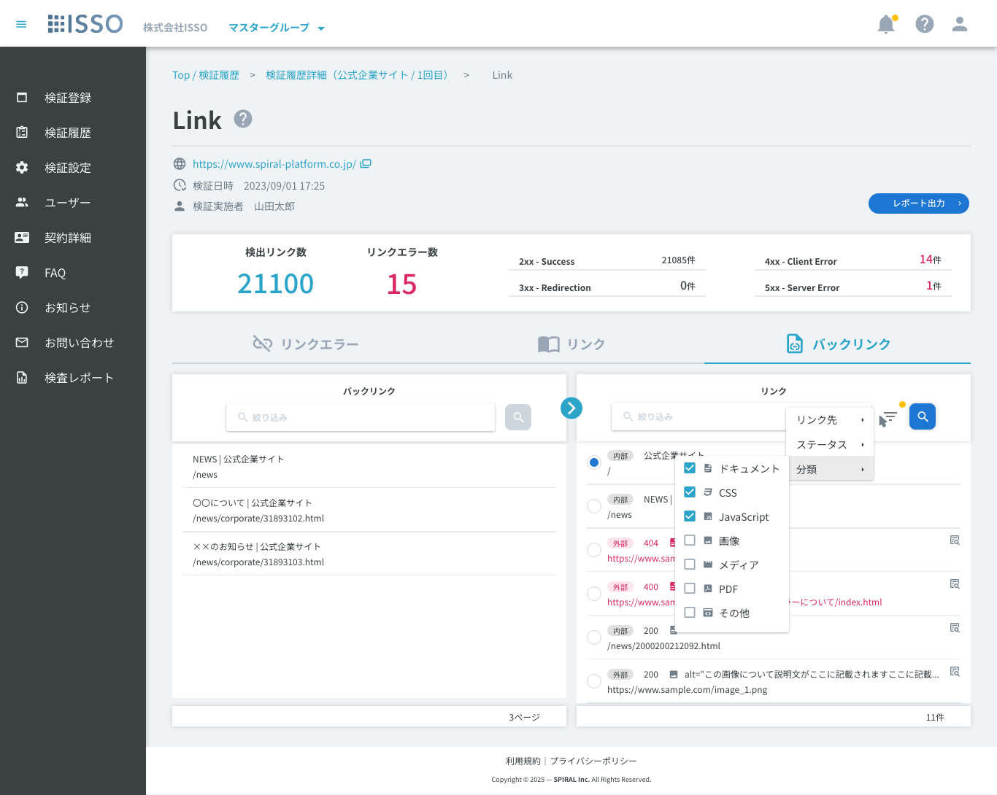

 | 【リンク詳細ダイアログ_画像リンクの場合】 [Edit #7751 - 2026/6/11]
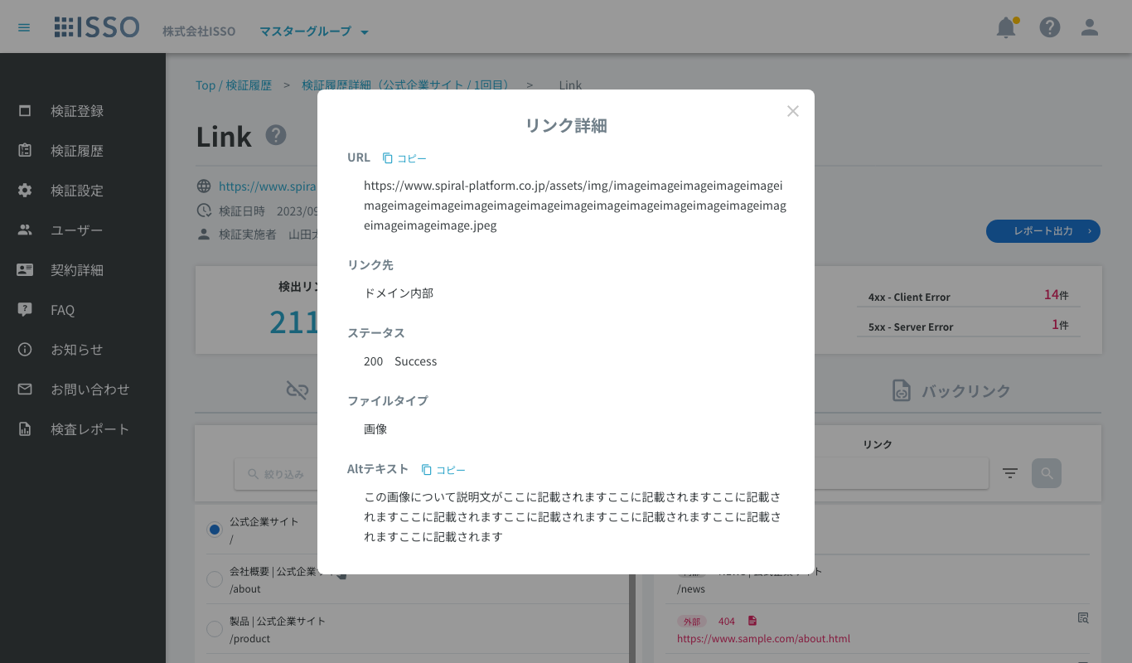

 | 【リンク詳細ダイアログ_画像リンク以外の場合】 [Edit #7751 - 2026/6/11]

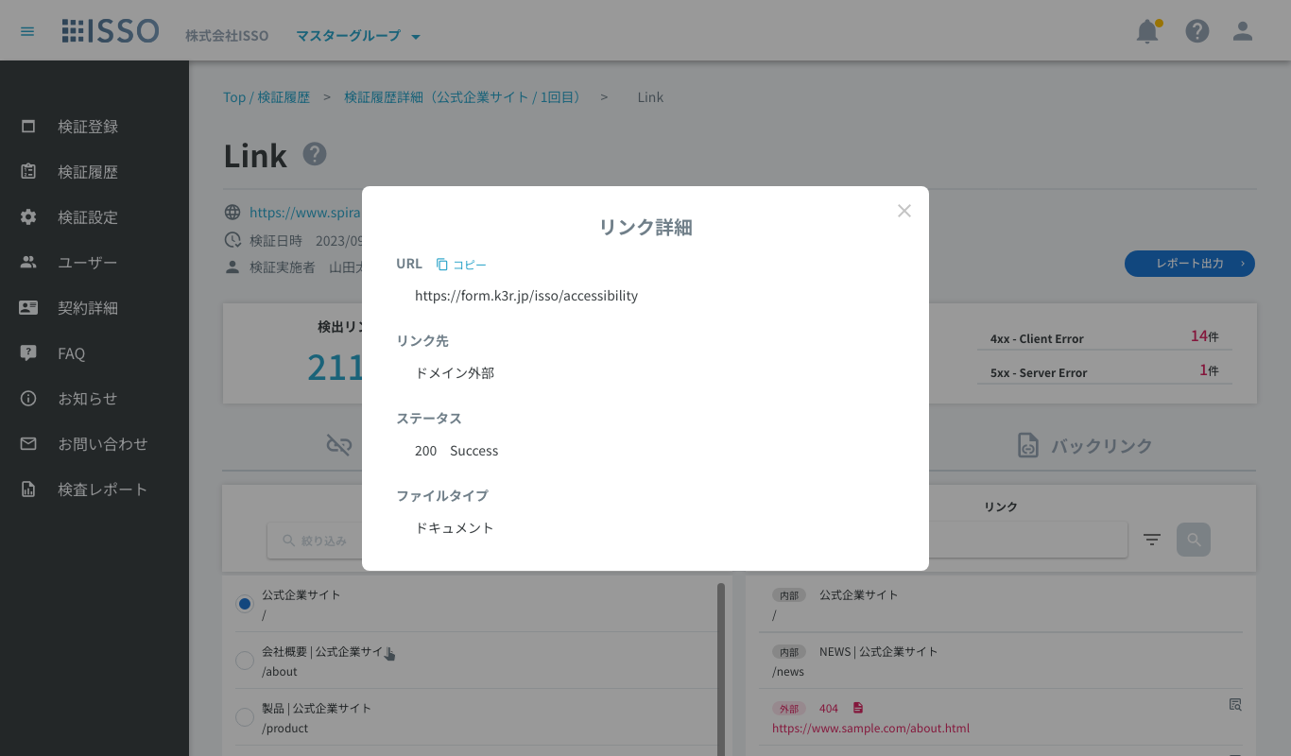

 | 【検証中止済】

 | 【IP指定検証】

 | 【検証機能説明モーダル】 [Edit - #7539 2026/2/18]

 | 【レポートエクスポート確認ダイアログ]

 | 【データ更新中ダイアログ】

表示項目(item display)
No. | 項目名 | 一覧 | 詳細 | 必須 | 最大値 | 最小値 | メール形式 | 日付形式 | その他
1 | パンくず |  | textLink |  |  |  |  |  | Top / 検証履歴：当該リンク押下後、【02_検証履歴】へ遷移 検証履歴詳細（xxxxx）：当該リンク押下後、対象の【04_検証履歴詳細】へ遷移 Link：テキスト表示
2 | 画面タイトル |  | text |  |  |  |  |  | 当該画面のタイトルを表示
3 | 検証機能説明ボタン |  | button |  |  |  |  |  | 当該ボタン押下後、【検証機能説明モーダル】を表示
4 | IP |  | text |  |  |  |  |  | 【03_検証登録】にてIP指定検証ONで検証した場合、当該項目を表示 【03_検証登録】にてIP指定検証OFFで検証した場合は、当該項目は非表示
5 | URL |  | textLink |  |  |  |  |  | 検証対象ドメインのURLとアイコンを表示 当該リンク押下後、対象URLのサイトへ別タブ遷移 検証が中止済みの場合、URLの左側に[検証中止済]と表示 ※検証登録時に入力されたURLの文字列となっている
6 | 検証日時 |  | text |  |  |  |  |  | 検証日時を表示
7 | 検証実施者 |  | text |  |  |  |  |  | 検証実施したユーザーの氏名（名前（姓）+半角スペース+名前（名））を表示 ユーザーが削除されている場合、[削除されたユーザー]と表示
8 | レポート出力 |  | button |  |  |  |  |  | 当該ボタン押下後、【レポートエクスポート確認ダイアログ】を表示
9 | 検出リンク数 |  | text |  |  |  |  |  | 検出されたすべてのリンク数を表示
10 | リンクエラー数 |  | text |  |  |  |  |  | すべてのリンクエラー数を表示
11 | 2xx - Success |  | text |  |  |  |  |  | エラーがないリンク数を表示
12 | 3xx - Redirection |  | text |  |  |  |  |  | リダイレクトされたリンク数を表示
13 | 4xx - Client Error |  | text |  |  |  |  |  | クライアントサーバーでのエラーリンク数を表示
14 | 5xx - Server Error |  | text |  |  |  |  |  | サーバーでのエラーリンク数を表示
15
16 | 【リンクエラー】タブ |  |  |  |  |  |  |  | デフォルト: 表示 リンクエラーを赤字で表示 対象のリンクエラーが含まれているページを紐付けて表示 無限スクロールで表示
17 | リンクエラー |  | button |  |  |  |  |  | アイコン：mdi-link-off 押下すると、「リンクエラー」タブが表示される
18 | 絞込リセット(リンクエラー) |  | button |  |  |  |  |  | アイコン：mdi-refresh 「スタテス」、「リンク先」、「対象ページ」のチェックボックスが選択されない場合、当該ボタンが非活性となる 「スタテス」、「リンク先」、「対象ページ」のチェックボックスが選択される場合、当該ボタンが活性となる 当該ボタンを押下すると、以下のチェックボックスがデフォルトに戻る ・ステータス(絞り込み) ・リンク先(絞り込み) ・対象ページ(絞り込み)
19 | ステータス(絞り込み) |  | pulldown(checkbox) |  |  |  |  |  | 当該項目で選択したチェック項目を含むリンクエラーのみ表示する(複数選択可) ※複数選択の場合、1つでも一致する項目のあるリンクは全て表示 プルダウンリストには選択されるエラーコードリストを表示 データがない場合、プルダウンを非活性
20 | リンク先(絞り込み) |  | pulldown(checkbox) |  |  |  |  |  | 以下の二つ項目を選択可能: ・外部 ・内部
21 | 対象ページ(絞り込み) |  | pulldown(checkbox) |  |  |  |  |  | 当該項目で選択したページを含むリンクエラーのみを表示する(複数選択可) プルダウンリストにはサブページのタイトルを表示 データがない場合、プルダウンを非活性
22 | No. |  | text |  |  |  |  |  | リンクエラーのNoを表示
23 | ▲ |  | button |  |  |  |  |  | アコーディオンOpen/Closeボタン 押下でリンクエラーが含まれるページタイトル一覧を表示
24 | リンク |  | text |  |  |  |  |  | エラーリンクを赤字で表示 ()内にステータスコードを表示
25 | ページタイトル |  | text |  |  |  |  |  | リンクエラーが含まれるページのタイトルを表示 高さが500px超過の場合はスクロール表示
26 | ページURL |  | textLink |  |  |  |  |  | 当該リンク押下後、対象ページへ別タブ遷移
27 | 高さ調整アイコン |  | icon |  |  |  |  |  | 当該行をドラッグでリストの表示領域の高さを変更可能 アイコン: mdi-reorder-horizontal ホバー時、cursor: grab; アクティブ時、cursor: grabbing; 変更可能な最大高さは500行まで
28 | 表示数(x / x) |  | text |  |  |  |  |  | 分子は、現在マウスオーバーしている項目の番号、または最後にマウスオーバーした項目の番号を表示 分母に全体の項目数を表示
29
30 | 【検出リンク一覧】 |  |  |  |  |  |  |  | 検出リンクを全て表示 無限スクロールで表示
49
50 | 【リンク】タブ [Add #7356 - 2026/1/20] |  |  |  |  |  |  |  | 検証対象ページ一覧とそのリンク一覧を表示
51 | 対象ページ一覧 |  | list |  |  |  |  |  | 検証対象全ページの一覧を表示
52 | 対象ページ(絞り込み) |  | input |  | 600 | 0 |  |  | タイトルまたはURLの絞り込み対象とする文字列を入力する フォーカス中にEnterキー入力で絞り込みを実行する [Edit #7587 - 2026/3/18]
53 | 絞り込みボタン [Add #7587 - 2026/3/18] |  | button |  |  |  |  |  | 当該ボタン押下後、対象ページ(絞り込み)に入力されている文字列で部分一致する対象ページリストを表示する ボタン活性化の条件：前回の実行から絞り込み文字列に変更がある場合
54 | ラジオボタン | 対象ページ | radio |  |  |  |  |  | リスト内で単一選択 リストの行を押下でその行のラジオボタンがONになる デフォルトで最上部の行がONになっている
55 | ページタイトル | 対象ページ | text |  |  |  |  |  | 対象ページのタイトルを表示
56 | URL | 対象ページ | text |  |  |  |  |  | 対象ページのURLを表示
57 | 合計ページ数 |  | text |  |  |  |  |  | 検証対象ページ数を表示
58 | リンク一覧 |  | list |  |  |  |  |  | ラジオボタン選択中の検証対象ページに紐付くリンクのみを取得し一覧表示する リンクエラーの場合は対象行を赤字で表示する
59 | リンク(絞り込み) |  | input |  | 600 | 0 |  |  | タイトルまたはURLの絞り込み対象とする文字列を入力する フォーカス中にEnterキー入力で絞り込みを実行する [Edit #7587 - 2026/3/18]
60 | フィルターアイコン |  | button(Menu) |  |  |  |  |  | 押下で以下のメニューを表示 ・リンク先 > ホバーで以下のサブメニューを表示 ・「内部」（チェックボックス）：ドメイン内部のリンクを表示する ・「外部」（チェックボックス）：ドメイン外部のリンクを表示する ・ステータス > ホバーで以下のサブメニューを表示 ・検出リンク内に存在する全種類のステータス（チェックボックス）：対象のステータスのリンクを表示する ・リンク先 > ホバーで以下のサブメニューを表示 ・「ドキュメント」（チェックボックス）：ドメイン内部のリンクを表示する ・「外部」（チェックボックス）：ドメイン外部のリンクを表示する ・分類 > ホバーで以下のサブメニューを表示 ・「ドキュメント」（チェックボックス）：ドキュメントに分類されるリンクのみを表示する。mdi-file-document ・「CSS」（チェックボックス）：CSSに分類されるリンクのみを表示する。mdi-language-css3 ・「Javascript」（チェックボックス）：Javascriptに分類されるリンクのみを表示する。mdi-language-javascript ・「画像」（チェックボックス）：画像に分類されるリンクのみを表示する。mdi-image ・「メディア」（チェックボックス）：メディアに分類されるリンクのみを表示する。mdi-movie ・「PDF」（チェックボックス）：PDFに分類されるリンクのみを表示する。mdi-file-pdf-box ・「その他」（チェックボックス）：その他に分類されるリンクのみを表示する。mdi-application-brackets チェックボックスはデフォルトで全てON 「リンク先」「ステータス」「分類」絞り込み内容が変更されている場合は右上にマーカーを表示 [Edit #7751 - 2026/6/15] color: #ffc107 size: 9px
61 | 絞り込みボタン [Add #7587 - 2026/3/18] |  | button |  |  |  |  |  | 当該ボタン押下後、リンク(絞り込み)に入力されている文字列の部分一致、及びメニュープルダウンで選択されている条件に一致するリンクを表示する ボタン活性化の条件：前回の実行から絞り込み文字列に変更がある場合、又は、メニュープルダウンの選択内容に変更がある場合
62 | リンク先 | リンク | text |  |  |  |  |  | データに基づき以下をチップスで表示 ・内部 ・外部
63 | ステータスコード、ページタイトル | リンク | text |  |  |  |  |  | リンクのステータスコードを表示、リンクが検証対象ページの場合はタイトルを表示
64 | ファイルアイコン [Add #7751 - 2026/6/15] | リンク | icon |  |  |  |  |  | リンクが検証対象ページ以外の場合に表示 【リンク詳細】のファイルタイプに従ってアイコンを表示する ・ドキュメント：mdi-file-document ・CSS：mdi-language-css3 ・Javascript：mdi-language-javascript ・画像：mdi-image ・メディア：mdi-movie ・PDF：mdi-file-pdf-box ・その他：mdi-application-brackets [Edit #ISSO_ALFA-7759 - 2026/6/25]
65 | Altテキスト [Add #7751 - 2026/6/11] | リンク | text |  |  |  |  |  | リンクにAltテキストが存在する場合は「Alt=""」形式でテキスト表示 1行表示し、オーバーフローは「...」で省略表示
66 | URL | リンク | text |  |  |  |  |  | 対象ページのURLを表示 1行表示し、オーバーフローは「...」で省略表示
67 | リンク詳細ボタン [Add #7751 - 2026/6/11] | リンク | button |  |  |  |  |  | リンクが検証対象ページ以外の場合に表示 押下で該当リンクの【リンク詳細ダイアログ】を表示
68 | 合計リンク数 |  | text |  |  |  |  |  | リスト内のリンク数をカウントし表示
69
70 | 【バックリンク】タブ [Add #7356 - 2026/1/20] |  |  |  |  |  |  |  | 検知リンク一覧とそのバックリンク一覧を表示
71 | バックリンク一覧 |  | list |  |  |  |  |  | ラジオボタン選択中のリンクに紐付く対象ページのみを取得し一覧表示する
72 | バックリンク(絞り込み) |  | input |  | 600 | 0 |  |  | タイトルまたはURLの絞り込み対象とする文字列を入力する フォーカス中にEnterキー入力で絞り込みを実行する [Edit #7587 - 2026/3/18]
73 | 絞り込みボタン [Add #7587 - 2026/3/18] |  | button |  |  |  |  |  | 当該ボタン押下後、バックリンク(絞り込み)に入力されている文字列で部分一致する対象ページリストを表示する ボタン活性化の条件：前回の実行から絞り込み文字列に変更がある場合
74 | ページタイトル | 対象ページ | text |  |  |  |  |  | 対象ページのタイトルを表示
75 | URL | 対象ページ | text |  |  |  |  |  | 対象ページのURLを表示
76 | 合計ページ数 |  | text |  |  |  |  |  | リスト内の検証対象ページをカウントし表示
77 | リンク一覧 |  | list |  |  |  |  |  | デフォルトで検知リンクを1000件まで一覧表示する 最下部までスクロールで次の1000件を取得する [Edit #7587 - 2026/3/18] リンクエラーの場合は対象行を赤字で表示する
78 | リンク(絞り込み) |  | input |  | 600 | 0 |  |  | タイトルまたはURLの絞り込み対象とする文字列を入力する フォーカス中にEnterキー入力で絞り込みを実行する [Edit #7587 - 2026/3/18]
79 | フィルターアイコン |  | button(Menu) |  |  |  |  |  | 押下で以下のメニューを表示 ・リンク先 > ホバーで以下のサブメニューを表示 ・「内部」（チェックボックス）：ドメイン内部のリンクを表示する ・「外部」（チェックボックス）：ドメイン外部のリンクを表示する ・ステータス > ホバーで以下のサブメニューを表示 ・検出リンク内に存在する全種類のステータス（チェックボックス）：対象のステータスのリンクを表示する ・リンク先 > ホバーで以下のサブメニューを表示 ・「ドキュメント」（チェックボックス）：ドメイン内部のリンクを表示する ・「外部」（チェックボックス）：ドメイン外部のリンクを表示する ・分類 > ホバーで以下のサブメニューを表示 ・「ドキュメント」（チェックボックス）：ドキュメントに分類されるリンクのみを表示する。mdi-file-document ・「CSS」（チェックボックス）：CSSに分類されるリンクのみを表示する。mdi-language-css3 ・「Javascript」（チェックボックス）：Javascriptに分類されるリンクのみを表示する。mdi-language-javascript ・「画像」（チェックボックス）：画像に分類されるリンクのみを表示する。mdi-image ・「メディア」（チェックボックス）：メディアに分類されるリンクのみを表示する。mdi-movie ・「PDF」（チェックボックス）：PDFに分類されるリンクのみを表示する。mdi-file-pdf-box ・「その他」（チェックボックス）：その他に分類されるリンクのみを表示する。mdi-application-brackets チェックボックスはデフォルトで全てON 「リンク先」「ステータス」「分類」絞り込み内容が変更されている場合は右上にマーカーを表示 [Edit #7751 - 2026/6/11] color: #ffc107 size: 9px
80 | 絞り込みボタン [Add #7587 - 2026/3/18] |  | button |  |  |  |  |  | 当該ボタン押下後、リンク(絞り込み)に入力されている文字列の部分一致、及びメニュープルダウンで選択されている条件に一致するリンクを、1000件まで取得し表示する ボタン活性化の条件：前回の実行から絞り込み文字列に変更がある場合、又は、メニュープルダウンの選択内容に変更がある場合
81 | ラジオボタン | リンク | radio |  |  |  |  |  | リスト内で単一選択 リストの行を押下でその行のラジオボタンがONになる デフォルトで最上部の行がONになっている
82 | リンク先 | リンク | text |  |  |  |  |  | データに基づき以下をチップスで表示 ・内部 ・外部
83 | ステータスコード、ページタイトル | リンク | text |  |  |  |  |  | リンクのステータスコードを表示、リンクが検証対象ページの場合はタイトルを表示
84 | ファイルアイコン [Add #7751 - 2026/6/15] | リンク | icon |  |  |  |  |  | リンクが検証対象ページ以外の場合に表示 【リンク詳細】のファイルタイプに従ってアイコンを表示する ・ドキュメント：mdi-file-document ・CSS：mdi-language-css3 ・Javascript：mdi-language-javascript ・画像：mdi-image ・メディア：mdi-movie ・PDF：mdi-file-pdf-box ・その他：mdi-application-brackets [Edit #ISSO_ALFA-7759 - 2026/6/25]
85 | Altテキスト [Add #7751 - 2026/6/11] | リンク | text |  |  |  |  |  | リンクにAltテキストが存在する場合は「Alt=""」形式でテキスト表示 1行表示し、オーバーフローは「...」で省略表示
86 | URL | リンク | text |  |  |  |  |  | 対象ページのURLを表示 1行表示し、オーバーフローは「...」で省略表示
87 | リンク詳細ボタン [Add #7751 - 2026/6/11] | リンク | button |  |  |  |  |  | リンクが検証対象ページ以外の場合に表示 押下で該当リンクの【リンク詳細ダイアログ】を表示
88 | 合計リンク数 |  | text |  |  |  |  |  | リストに読み込まれている件数を表示 未取得のデータが存在する場合は末尾に「+ 」を表示 [Edit #7587 - 2026/3/18]
89
90 | 【レポートエクスポート確認ダイアログ】
91 | 対象サイト |  | text |  |  |  |  |  | 検証対象ドメインのURLを表示
92 | IPアドレス |  | text |  |  |  |  |  | 対象検証がIP指定検証の場合はIPアドレスを表示 IP指定検証ではない場合は非表示
93 | 検証機能 |  | text |  |  |  |  |  | 検証機能（Link）を表示
94 | リンクエラーのみを出力する |  | checkbox |  |  |  |  |  | ダイアログ内の「リンクエラーのみを出力する」がONの場合はリンクエラーの行のみが抽出される。 デフォルト: OFF リンクエラーが0件の場合は当該チェックボックスは非表示
95 | キャンセル |  | button |  |  |  |  |  | 当該ボタン押下後、レポートCSVをダウンロードせずダイアログを閉じる
96 | ダウンロード |  | button |  |  |  |  |  | 当該ボタン押下後、レポートCSVをダウンロードを行いダイアログを閉じる 出力されるファイルの文字コードはShift-JIS
97
98 | 【検証機能説明モーダル】
99 | 閉じる |  | button |  |  |  |  |  | 当該ボタン押下後、ダイアログを閉じる
100
101 | 【データ更新中ダイアログ】 |  |  |  |  |  |  |  | Ph2.19.2以前に検証登録したLink結果でデータ未処理の場合に表示 データ更新完了後、ダイアログを閉じる [Edit #7587 - 2026/3/18] 過去にQualityのリンクエラーを検証している場合で、Linkのデータが未作成の場合に表示
102 | 戻る |  | button |  |  |  |  |  | 当該ボタン押下後、前の画面に戻る
103
104 | 【リンク詳細ダイアログ】 [Add #7751 - 2026/6/15] |  |  |  |  |  |  |  | 対象リンクの詳細をダイアログで表示する
105 | URL |  | text |  |  |  |  |  | リンクのURLをフル形式で表示
106 | URLコピーボタン |  | button |  |  |  |  |  | 当該ボタン押下後、URLの文字列をコピーする
107 | リンク先 |  | text |  |  |  |  |  | リンク先を「ドメイン内部」「ドメイン外部」のどちらかを表示する
108 | ステータス |  | text |  |  |  |  |  | リンクのステータスコードと結果を表示する ・2xx Success ・3xx Redirection ・4xx Client Error ・5xx Server Error ・上記以外のステータスコードの場合はステータスコードのみを表示
109 | ファイルタイプ |  | text |  |  |  |  |  | リンクの分類を表示 ・ドキュメント：拡張子`.html`, `.htm`, `.xhtml`, `.shtml`, `.php`, `.asp`, `.aspx`, `.jsp`, `.do`, `.action`, `.cgi` またはHTMLタグ`<a href>` / `<area href>` ・CSS：拡張子`.css` ・Javascript：拡張子`.js`, `.mjs`, `.cjs` またはHTMLタグ`<script src>` ・画像：拡張子`.jpg`, `.jpeg`, `.png`, `.gif`, `.svg`, `.webp`, `.bmp`, `.ico`, `.avif`, `.apng`, `.tif`, `.tiff`, `.heic`, `.heif`, `.jfif`, `.cur` またはHTMLタグ`<img src>` / `<image href>` ・メディア：拡張子`.mp4`, `.mov`, `.avi`, `.wmv`, `.webm`, `.mkv`, `.m4v`, `.flv`, `.3gp`, `.ts`, `.m3u8`, `.mp3`, `.wav`, `.ogg`, `.m4a`, `.aac`, `.flac`, `.opus`, `.weba`, `.vtt`, `.webvtt`, `.srt` またはHTMLタグ`<video src>` / `<audio src>` / `<source src>` / `<track src>` ・PDF：拡張子`.pdf` ・その他：上記に該当しない検出リンクが分類されます。 [Edit #ISSO_ALFA-7759 - 2026/6/25]
110 | Altテキスト |  | text |  |  |  |  |  | リンクにAltテキストが存在する場合、Altテキストを全文表示
111 | Altテキストコピーボタン |  | button |  |  |  |  |  | 当該ボタン押下後、Altテキストをコピーする
112 | 閉じるボタン |  | button |  |  |  |  |  | 当該ボタン押下後、ダイアログを閉じる

